Ａ－６－１がん検診_胃
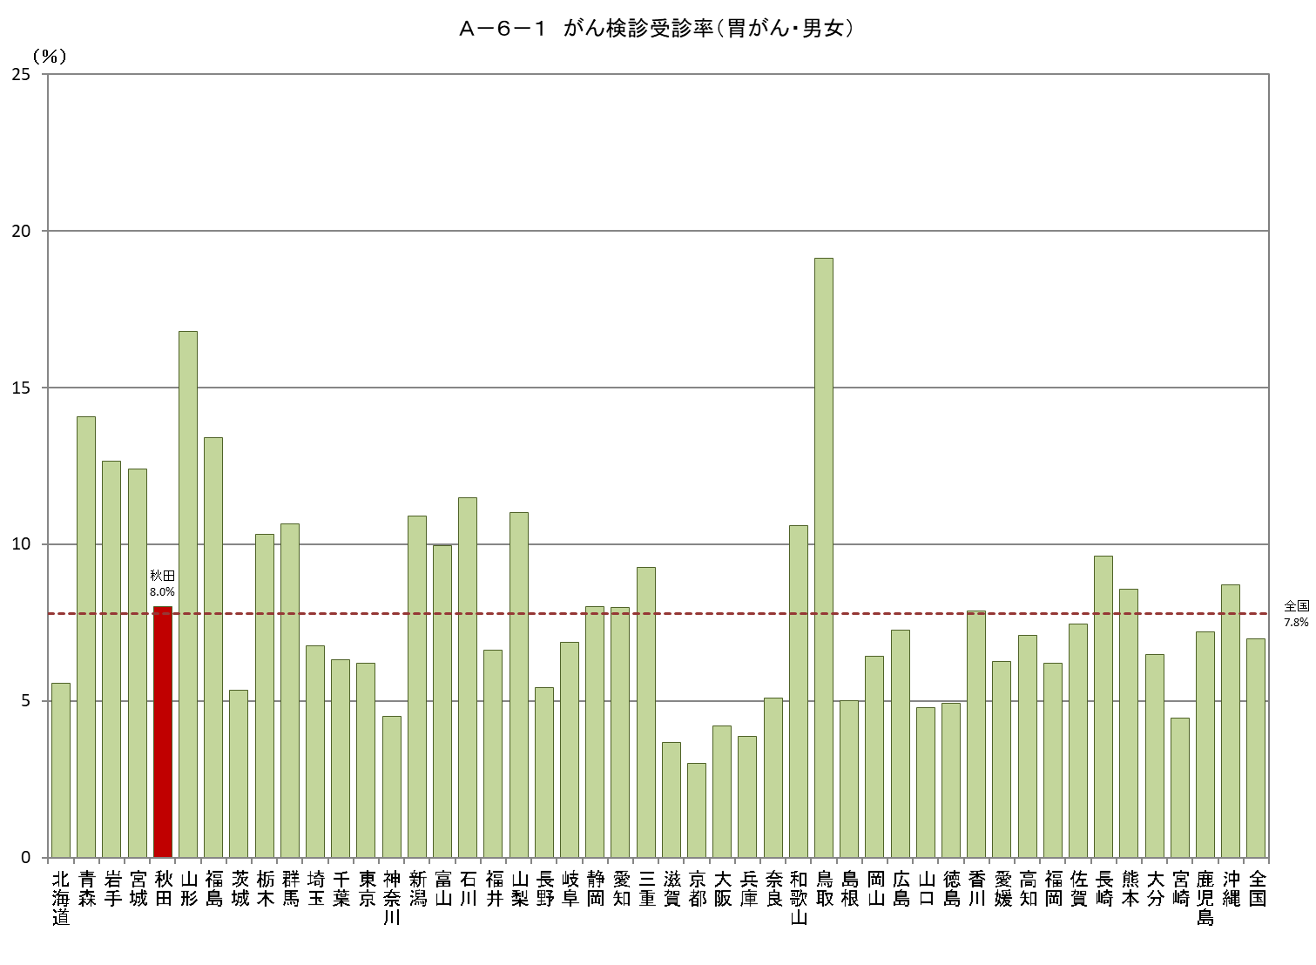
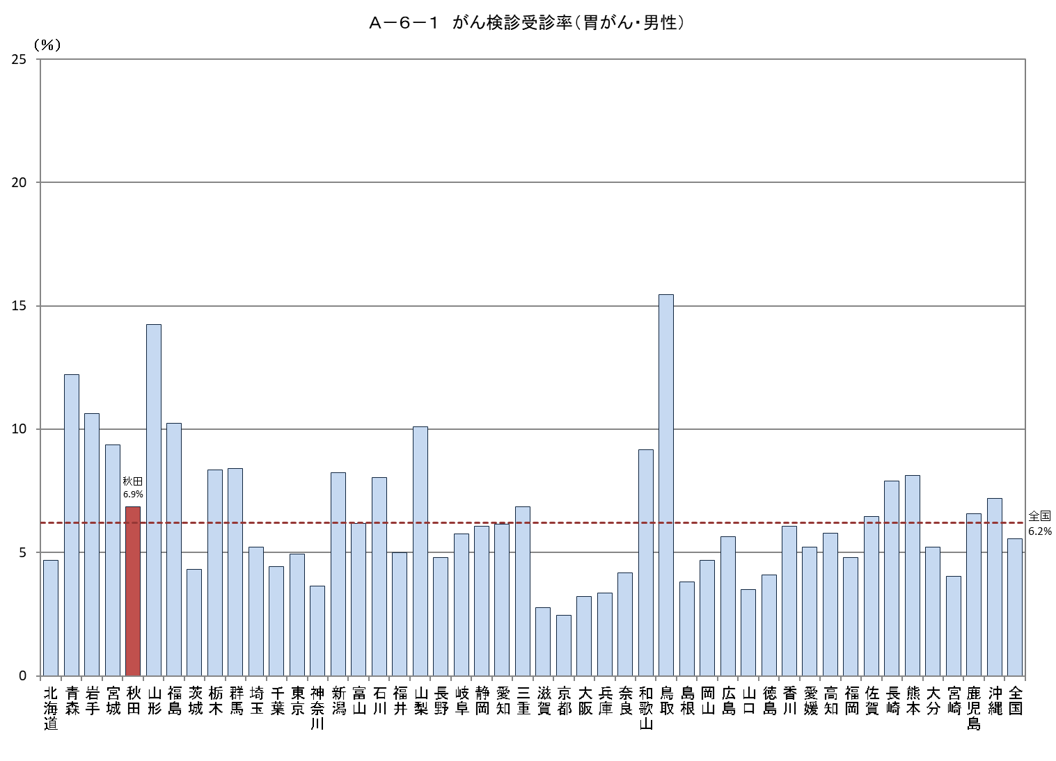
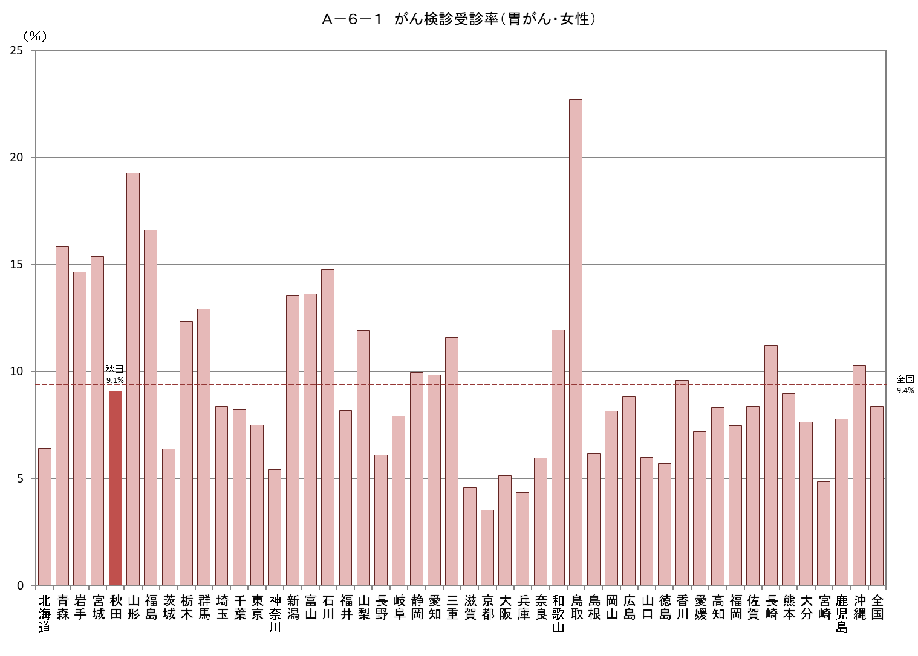
Ａ－６－１ がん検診受診率 |  |  |  |  |  |  |  |  |  |  | Ａ－６－１ がん検診受診率 |  |  |  |  |  |  |  |  |  |  | Ａ－６－１ がん検診受診率
【胃がん・男女】 |  |  |  |  |  |  |  |  |  | 厚生労働省地域保健・健康増進事業報告(健康増進編)都道府県別 | 【胃がん・男性】 |  |  |  |  |  |  |  |  |  | 厚生労働省地域保健・健康増進事業報告(健康増進編)都道府県別 | 【胃がん・女性】 |  |  |  |  |  |  |  |  |  | 厚生労働省地域保健・健康増進事業報告(健康増進編)都道府県別
 |  |  |  |  |  |  |  |  |  | ※年齢階級別が計数不詳の市区町村があるため、総数と年齢階級の計が一致しない場合があります |  |  |  |  |  |  |  |  |  |  | ※年齢階級別が計数不詳の市区町村があるため、総数と年齢階級の計が一致しない場合があります |  |  |  |  |  |  |  |  |  |  | ※年齢階級別が計数不詳の市区町村があるため、総数と年齢階級の計が一致しない場合があります
都道府県 | 対象者数（人） |  |  | 受診者数（人） |  |  |  |  |  | 受診率（％） | 都道府県 | 対象者数（人） |  |  | 受診者数（人） |  |  |  |  |  | 受診率（％） | 都道府県 | 対象者数（人） |  |  | 受診者数（人） |  |  |  |  |  | 受診率（％）
 |  | 50～59歳 | 60～69歳 |  | 令和２年度 | 令和元年度 | 連続 | 50～59歳 | 60～69歳 |  |  |  | 50～59歳 | 60～69歳 |  | 令和２年度 | 令和元年度 | 連続 | 50～59歳 | 60～69歳 |  |  |  | 50～59歳 | 60～69歳 |  | 令和２年度 | 令和元年度 | 連続 | 50～59歳 | 60～69歳
北海道 | 1,433,366 | 693,811 | 739,555 | 79,879 | 44,087 | 57,309 | 21,517 | 26,106 | 53,773 | 5.6 | 北海道 | 685,877 | 334,475 | 351,402 | 32,038 | 18,404 | 23,235 | 9,601 | 9,481 | 22557 | 4.7 | 北海道 | 747,489 | 359,336 | 388,153 | 47,841 | 25,683 | 34,074 | 11,916 | 16,625 | 31,216 | 6.4
青森 | 366,535 | 171,471 | 195,064 | 51,591 | 30,967 | 39,756 | 19,132 | 15,751 | 35,840 | 14.1 | 青森 | 177,822 | 84,175 | 93,647 | 21,727 | 13,304 | 16,820 | 8,397 | 6,317 | 15410 | 12.2 | 青森 | 188,713 | 87,296 | 101,417 | 29,864 | 17,663 | 22,936 | 10,735 | 9,434 | 20,430 | 15.8
岩手 | 339,328 | 157,641 | 181,687 | 42,893 | 24,952 | 34,993 | 17,052 | 12,221 | 30,672 | 12.6 | 岩手 | 169,580 | 79,597 | 89,983 | 18,018 | 10,615 | 14,698 | 7,295 | 4,338 | 13680 | 10.6 | 岩手 | 169,748 | 78,044 | 91,704 | 24,875 | 14,337 | 20,295 | 9,757 | 7,883 | 16,992 | 14.7
宮城 | 596,828 | 287,780 | 309,048 | 73,979 | 46,561 | 59,116 | 31,698 | 21,778 | 52,201 | 12.4 | 宮城 | 295,975 | 144,377 | 151,598 | 27,748 | 17,221 | 22,170 | 11,643 | 6,300 | 21448 | 9.4 | 宮城 | 300,853 | 143,403 | 157,450 | 46,231 | 29,340 | 36,946 | 20,055 | 15,478 | 30,753 | 15.4
秋田 | 283,210 | 124,283 | 158,927 | 22,644 | 9,457 | 19,808 | 6,621 | 7,759 | 14,885 | 8.0 | 秋田 | 138,448 | 61,265 | 77,183 | 9,490 | 4,071 | 8,324 | 2,905 | 2,996 | 6494 | 6.9 | 秋田 | 144,762 | 63,018 | 81,744 | 13,154 | 5,386 | 11,484 | 3,716 | 4,763 | 8,391 | 9.1
山形 | 293,450 | 132,537 | 160,913 | 49,271 | 34,592 | 38,855 | 24,176 | 11,694 | 37,577 | 16.8 | 山形 | 145,235 | 65,794 | 79,441 | 20,694 | 14,524 | 16,262 | 10,092 | 4,239 | 16455 | 14.2 | 山形 | 148,215 | 66,743 | 81,472 | 28,577 | 20,068 | 22,593 | 14,084 | 7,455 | 21,122 | 19.3
福島 | 519,917 | 238,185 | 281,732 | 69,674 | 35,396 | 54,819 | 20,541 | 17,885 | 51,789 | 13.4 | 福島 | 261,155 | 120,324 | 140,831 | 26,708 | 13,768 | 20,977 | 8,037 | 5,604 | 21104 | 10.2 | 福島 | 258,762 | 117,861 | 140,901 | 42,966 | 21,628 | 33,842 | 12,504 | 12,281 | 30,685 | 16.6
茨城 | 763,775 | 374,374 | 389,401 | 40,839 | 18,849 | 34,021 | 12,031 | 13,370 | 27,469 | 5.3 | 茨城 | 386,110 | 192,466 | 193,644 | 16,720 | 7,620 | 13,917 | 4,817 | 4,704 | 12016 | 4.3 | 茨城 | 377,665 | 181,908 | 195,757 | 24,119 | 11,229 | 20,104 | 7,214 | 8,666 | 15,453 | 6.4
栃木 | 517,813 | 251,440 | 266,373 | 53,418 | 31,855 | 42,318 | 20,755 | 17,197 | 36,221 | 10.3 | 栃木 | 262,075 | 128,860 | 133,215 | 21,897 | 13,070 | 17,418 | 8,591 | 5,854 | 16043 | 8.4 | 栃木 | 255,738 | 122,580 | 133,158 | 31,521 | 18,785 | 24,900 | 12,164 | 11,343 | 20,178 | 12.3
群馬 | 508,295 | 254,667 | 253,628 | 54,130 | 29,847 | 42,959 | 18,676 | 18,702 | 35,428 | 10.6 | 群馬 | 256,256 | 129,944 | 126,312 | 21,556 | 12,003 | 17,034 | 7,481 | 6,316 | 15240 | 8.4 | 群馬 | 252,039 | 124,723 | 127,316 | 32,574 | 17,844 | 25,925 | 11,195 | 12,386 | 20,188 | 12.9
埼玉 | 1,860,362 | 997,449 | 862,913 | 125,715 | 66,982 | 91,835 | 33,102 | 47,071 | 78,644 | 6.8 | 埼玉 | 948,112 | 517,738 | 430,374 | 49,418 | 26,862 | 35,871 | 13,315 | 16,078 | 33340 | 5.2 | 埼玉 | 912,250 | 479,711 | 432,539 | 76,297 | 40,120 | 55,964 | 19,787 | 30,993 | 45,304 | 8.4
千葉 | 1,594,543 | 851,934 | 742,609 | 100,605 | 46,871 | 76,549 | 22,815 | 37,226 | 63,379 | 6.3 | 千葉 | 809,693 | 440,528 | 369,165 | 35,973 | 16,313 | 27,255 | 7,595 | 10,818 | 25155 | 4.4 | 千葉 | 784,850 | 411,406 | 373,444 | 64,632 | 30,558 | 49,294 | 15,220 | 26,408 | 38,224 | 8.2
東京 | 3,312,850 | 1,926,116 | 1,386,734 | 205,298 | 109,377 | 127,366 | 31,445 | 100,803 | 104,495 | 6.2 | 東京 | 1,681,668 | 987,619 | 694,049 | 83,102 | 44,991 | 51,935 | 13,824 | 37,875 | 45227 | 4.9 | 東京 | 1,631,182 | 938,497 | 692,685 | 122,196 | 64,386 | 75,431 | 17,621 | 62,928 | 59,268 | 7.5
神奈川 | 2,339,926 | 1,330,189 | 1,009,737 | 105,138 | 54,645 | 66,249 | 15,756 | 42,105 | 63,033 | 4.5 | 神奈川 | 1,200,921 | 693,606 | 507,315 | 43,589 | 22,855 | 27,128 | 6,394 | 15,585 | 28004 | 3.6 | 神奈川 | 1,139,005 | 636,583 | 502,422 | 61,549 | 31,790 | 39,121 | 9,362 | 26,520 | 35,029 | 5.4
新潟 | 596,885 | 280,458 | 316,427 | 65,005 | 37,064 | 50,901 | 22,960 | 16,154 | 48,851 | 10.9 | 新潟 | 298,184 | 141,507 | 156,677 | 24,568 | 13,979 | 19,358 | 8,769 | 4,735 | 19833 | 8.2 | 新潟 | 298,701 | 138,951 | 159,750 | 40,437 | 23,085 | 31,543 | 14,191 | 11,419 | 29,018 | 13.5
富山 | 265,912 | 132,278 | 133,634 | 26,463 | 12,896 | 19,740 | 6,173 | 7,597 | 18,866 | 10.0 | 富山 | 131,273 | 66,370 | 64,903 | 8,124 | 4,057 | 6,084 | 2,017 | 1,636 | 6488 | 6.2 | 富山 | 134,639 | 65,908 | 68,731 | 18,339 | 8,839 | 13,656 | 4,156 | 5,961 | 12,378 | 13.6
石川 | 283,513 | 141,149 | 142,364 | 32,535 | 17,537 | 24,629 | 9,631 | 9,740 | 22,795 | 11.5 | 石川 | 138,545 | 69,807 | 68,738 | 11,130 | 6,039 | 8,338 | 3,247 | 2,650 | 8480 | 8.0 | 石川 | 144,968 | 71,342 | 73,626 | 21,405 | 11,498 | 16,291 | 6,384 | 7,090 | 14,315 | 14.8
福井 | 199,961 | 97,534 | 102,427 | 13,213 | 6,093 | 7,509 | 389 | 3,792 | 9,421 | 6.6 | 福井 | 98,632 | 48,390 | 50,242 | 4,923 | 2,289 | 2,797 | 163 | 1,139 | 3784 | 5.0 | 福井 | 101,329 | 49,144 | 52,185 | 8,290 | 3,804 | 4,712 | 226 | 2,653 | 5,637 | 8.2
山梨 | 223,199 | 112,024 | 111,175 | 24,568 | 14,165 | 18,362 | 7,959 | 8,080 | 16,488 | 11.0 | 山梨 | 111,848 | 56,673 | 55,175 | 11,303 | 6,479 | 8,354 | 3,530 | 3,316 | 7987 | 10.1 | 山梨 | 111,351 | 55,351 | 56,000 | 13,265 | 7,686 | 10,008 | 4,429 | 4,764 | 8,501 | 11.9
長野 | 534,922 | 267,014 | 267,908 | 29,071 | 14,762 | 21,714 | 7,405 | 9,754 | 19,317 | 5.4 | 長野 | 267,050 | 134,706 | 132,344 | 12,785 | 6,656 | 9,612 | 3,483 | 3,751 | 9034 | 4.8 | 長野 | 267,872 | 132,308 | 135,564 | 16,286 | 8,106 | 12,102 | 3,922 | 6,003 | 10,283 | 6.1
岐阜 | 518,205 | 260,922 | 257,283 | 35,611 | 22,357 | 26,269 | 13,015 | 12,399 | 23,212 | 6.9 | 岐阜 | 254,242 | 129,807 | 124,435 | 14,664 | 9,183 | 10,895 | 5,414 | 4,183 | 10481 | 5.8 | 岐阜 | 263,963 | 131,115 | 132,848 | 20,947 | 13,174 | 15,374 | 7,601 | 8,216 | 12,731 | 7.9
静岡 | 961,704 | 487,241 | 474,463 | 76,906 | 43,758 | 59,906 | 26,758 | 24,778 | 52,128 | 8.0 | 静岡 | 484,288 | 248,582 | 235,706 | 29,343 | 16,780 | 22,681 | 10,118 | 7,216 | 22127 | 6.1 | 静岡 | 477,416 | 238,659 | 238,757 | 47,563 | 26,978 | 37,225 | 16,640 | 17,562 | 30,001 | 10.0
愛知 | 1,814,182 | 989,898 | 824,284 | 144,810 | 84,660 | 106,791 | 46,641 | 52,271 | 92,539 | 8.0 | 愛知 | 918,758 | 510,299 | 408,459 | 56,583 | 33,264 | 41,235 | 17,916 | 17,765 | 38818 | 6.2 | 愛知 | 895,424 | 479,599 | 415,825 | 88,227 | 51,396 | 65,556 | 28,725 | 34,506 | 53,721 | 9.9
三重 | 462,449 | 236,097 | 226,352 | 42,860 | 22,732 | 32,521 | 12,393 | 12,627 | 30,233 | 9.3 | 三重 | 228,299 | 118,228 | 110,071 | 15,684 | 8,690 | 11,659 | 4,665 | 3,746 | 11938 | 6.9 | 三重 | 234,150 | 117,869 | 116,281 | 27,176 | 14,042 | 20,862 | 7,728 | 8,881 | 18,295 | 11.6
滋賀 | 347,010 | 177,865 | 169,145 | 12,766 | 6,520 | 9,787 | 3,541 | 3,924 | 8,842 | 3.7 | 滋賀 | 171,638 | 88,885 | 82,753 | 4,760 | 2,386 | 3,695 | 1,321 | 1,163 | 3597 | 2.8 | 滋賀 | 175,372 | 88,980 | 86,392 | 8,006 | 4,134 | 6,092 | 2,220 | 2,761 | 5,245 | 4.6
京都 | 624,018 | 331,896 | 292,122 | 18,693 | 9,307 | 13,913 | 4,527 | 7,303 | 11,390 | 3.0 | 京都 | 302,843 | 163,030 | 139,813 | 7,417 | 3,727 | 5,555 | 1,865 | 2,428 | 4989 | 2.4 | 京都 | 321,175 | 168,866 | 152,309 | 11,276 | 5,580 | 8,358 | 2,662 | 4,875 | 6,401 | 3.5
大阪 | 2,184,292 | 1,198,525 | 985,767 | 91,679 | 48,368 | 63,332 | 20,021 | 38,615 | 53,064 | 4.2 | 大阪 | 1,073,357 | 595,679 | 477,678 | 34,533 | 18,601 | 23,796 | 7,864 | 12,644 | 21889 | 3.2 | 大阪 | 1,110,935 | 602,846 | 508,089 | 57,146 | 29,767 | 39,536 | 12,157 | 25,971 | 31,175 | 5.1
兵庫 | 1,417,983 | 750,285 | 667,698 | 54,755 | 31,017 | 39,254 | 15,516 | 18,321 | 36,434 | 3.9 | 兵庫 | 687,925 | 367,244 | 320,681 | 23,140 | 13,240 | 16,951 | 7,051 | 6,584 | 16556 | 3.4 | 兵庫 | 730,058 | 383,041 | 347,017 | 31,615 | 17,777 | 22,303 | 8,465 | 11,737 | 19,878 | 4.3
奈良 | 353,707 | 179,083 | 174,624 | 18,036 | 9,127 | 13,084 | 4,175 | 6,407 | 11,629 | 5.1 | 奈良 | 168,757 | 86,034 | 82,723 | 7,041 | 3,586 | 5,225 | 1,770 | 2,058 | 4983 | 4.2 | 奈良 | 184,950 | 93,049 | 91,901 | 10,995 | 5,541 | 7,859 | 2,405 | 4,349 | 6,646 | 5.9
和歌山 | 252,674 | 124,345 | 128,329 | 26,786 | 11,256 | 18,240 | 2,710 | 9,370 | 17,416 | 10.6 | 和歌山 | 120,894 | 59,375 | 61,519 | 11,074 | 4,673 | 7,643 | 1,242 | 3,446 | 7628 | 9.2 | 和歌山 | 131,780 | 64,970 | 66,810 | 15,712 | 6,583 | 10,597 | 1,468 | 5,924 | 9,788 | 11.9
鳥取 | 145,192 | 66,763 | 78,429 | 27,792 | 17,921 | 21,297 | 11,426 | 7,722 | 20,070 | 19.1 | 鳥取 | 71,329 | 32,916 | 38,413 | 11,020 | 7,096 | 8,400 | 4,476 | 2,566 | 8454 | 15.4 | 鳥取 | 73,863 | 33,847 | 40,016 | 16,772 | 10,825 | 12,897 | 6,950 | 5,156 | 11,616 | 22.7
島根 | 172,069 | 78,151 | 93,918 | 8,592 | 4,633 | 5,272 | 1,313 | 2,386 | 6,206 | 5.0 | 島根 | 85,776 | 38,943 | 46,833 | 3,263 | 1,800 | 2,031 | 568 | 730 | 2533 | 3.8 | 島根 | 86,293 | 39,208 | 47,085 | 5,329 | 2,833 | 3,241 | 745 | 1,656 | 3,673 | 6.2
岡山 | 455,291 | 225,610 | 229,681 | 29,291 | 13,787 | 19,141 | 3,637 | 8,690 | 20,601 | 6.4 | 岡山 | 224,392 | 112,016 | 112,376 | 10,501 | 5,054 | 6,843 | 1,396 | 2,466 | 8035 | 4.7 | 岡山 | 230,899 | 113,594 | 117,305 | 18,790 | 8,733 | 12,298 | 2,241 | 6,224 | 12,566 | 8.1
広島 | 698,145 | 344,743 | 353,402 | 50,657 | 27,846 | 35,536 | 12,725 | 13,846 | 36,811 | 7.3 | 広島 | 342,881 | 170,964 | 171,917 | 19,313 | 10,748 | 13,569 | 5,004 | 3,822 | 15491 | 5.6 | 広島 | 355,264 | 173,779 | 181,485 | 31,344 | 17,098 | 21,967 | 7,721 | 10,024 | 21,320 | 8.8
山口 | 346,845 | 162,924 | 183,921 | 16,559 | 8,224 | 10,331 | 1,996 | 4,775 | 11,784 | 4.8 | 山口 | 168,167 | 79,389 | 88,778 | 5,902 | 2,936 | 3,768 | 802 | 1,197 | 4705 | 3.5 | 山口 | 178,678 | 83,535 | 95,143 | 10,657 | 5,288 | 6,563 | 1,194 | 3,578 | 7,079 | 6.0
徳島 | 198,390 | 91,518 | 106,872 | 9,759 | 5,469 | 7,088 | 2,798 | 2,712 | 7,047 | 4.9 | 徳島 | 96,621 | 44,497 | 52,124 | 3,955 | 2,223 | 2,920 | 1,188 | 909 | 3046 | 4.1 | 徳島 | 101,769 | 47,021 | 54,748 | 5,804 | 3,246 | 4,168 | 1,610 | 1,803 | 4,001 | 5.7
香川 | 243,250 | 116,261 | 126,989 | 19,127 | 10,503 | 14,768 | 6,144 | 6,141 | 12,986 | 7.9 | 香川 | 119,221 | 57,618 | 61,603 | 7,229 | 3,986 | 5,594 | 2,351 | 1,863 | 5366 | 6.1 | 香川 | 124,029 | 58,643 | 65,386 | 11,898 | 6,517 | 9,174 | 3,793 | 4,278 | 7,620 | 9.6
愛媛 | 359,224 | 169,982 | 189,242 | 22,447 | 13,465 | 17,019 | 8,037 | 6,620 | 15,827 | 6.2 | 愛媛 | 173,007 | 82,402 | 90,605 | 9,034 | 5,540 | 6,866 | 3,372 | 2,352 | 6682 | 5.2 | 愛媛 | 186,217 | 87,580 | 98,637 | 13,413 | 7,925 | 10,153 | 4,665 | 4,268 | 9,145 | 7.2
高知 | 184,698 | 86,386 | 98,312 | 13,080 | 7,569 | 9,786 | 4,275 | 3,762 | 9,318 | 7.1 | 高知 | 89,513 | 42,040 | 47,473 | 5,170 | 2,958 | 3,900 | 1,688 | 1,368 | 3802 | 5.8 | 高知 | 95,185 | 44,346 | 50,839 | 7,910 | 4,611 | 5,886 | 2,587 | 2,394 | 5,516 | 8.3
福岡 | 1,264,426 | 624,671 | 639,755 | 78,270 | 43,009 | 52,702 | 17,441 | 26,467 | 51,803 | 6.2 | 福岡 | 610,096 | 302,932 | 307,164 | 29,313 | 16,279 | 19,917 | 6,883 | 8,573 | 20740 | 4.8 | 福岡 | 654,330 | 321,739 | 332,591 | 48,957 | 26,730 | 32,785 | 10,558 | 17,894 | 31,063 | 7.5
佐賀 | 215,499 | 98,705 | 116,794 | 16,047 | 8,848 | 12,088 | 4,889 | 5,037 | 11,010 | 7.4 | 佐賀 | 104,229 | 47,759 | 56,470 | 6,723 | 3,697 | 5,053 | 2,027 | 1,832 | 4891 | 6.5 | 佐賀 | 111,270 | 50,946 | 60,324 | 9,324 | 5,151 | 7,035 | 2,862 | 3,205 | 6,119 | 8.4
長崎 | 367,439 | 168,427 | 199,012 | 35,316 | 20,486 | 25,685 | 10,855 | 10,734 | 24,582 | 9.6 | 長崎 | 177,276 | 81,025 | 96,251 | 13,983 | 8,062 | 10,173 | 4,252 | 3,577 | 10406 | 7.9 | 長崎 | 190,163 | 87,402 | 102,761 | 21,333 | 12,424 | 15,512 | 6,603 | 7,157 | 14,176 | 11.2
熊本 | 459,466 | 212,513 | 246,953 | 39,339 | 24,847 | 29,826 | 15,334 | 11,414 | 27,925 | 8.6 | 熊本 | 221,836 | 102,155 | 119,681 | 17,995 | 11,312 | 13,842 | 7,159 | 4,665 | 13330 | 8.1 | 熊本 | 237,630 | 110,358 | 127,272 | 21,344 | 13,535 | 15,984 | 8,175 | 6,749 | 14,595 | 9.0
大分 | 296,707 | 135,580 | 161,127 | 19,203 | 12,179 | 14,249 | 7,225 | 4,894 | 14,309 | 6.5 | 大分 | 143,085 | 65,624 | 77,461 | 7,467 | 4,732 | 5,562 | 2,827 | 1,554 | 5913 | 5.2 | 大分 | 153,622 | 69,956 | 83,666 | 11,736 | 7,447 | 8,687 | 4,398 | 3,340 | 8,396 | 7.6
宮崎 | 294,655 | 129,630 | 165,025 | 13,119 | 7,140 | 8,504 | 2,525 | 3,930 | 9,189 | 4.5 | 宮崎 | 141,847 | 62,404 | 79,443 | 5,709 | 3,162 | 3,707 | 1,160 | 1,482 | 4227 | 4.0 | 宮崎 | 152,808 | 67,226 | 85,582 | 7,410 | 3,978 | 4,797 | 1,365 | 2,448 | 4,962 | 4.8
鹿児島 | 441,371 | 195,551 | 245,820 | 31,771 | 20,123 | 24,026 | 12,378 | 9,196 | 22,575 | 7.2 | 鹿児島 | 214,874 | 93,981 | 120,893 | 14,130 | 8,902 | 10,726 | 5,498 | 3,411 | 10719 | 6.6 | 鹿児島 | 226,497 | 101,570 | 124,927 | 17,641 | 11,221 | 13,300 | 6,880 | 5,785 | 11,856 | 7.8
沖縄 | 365,099 | 180,702 | 184,397 | 31,802 | 16,019 | 23,353 | 7,570 | 10,349 | 21,453 | 8.7 | 沖縄 | 184,352 | 90,838 | 93,514 | 13,244 | 6,683 | 9,848 | 3,287 | 4,002 | 9242 | 7.2 | 沖縄 | 180,747 | 89,864 | 90,883 | 18,558 | 9,336 | 13,505 | 4,283 | 6,347 | 12,211 | 10.3
全国 | 32,278,580 | 16,646,608 | 15,631,972 | 2,251,002 | 1,238,125 | 1,642,576 | 629,699 | 769,475 | 1,481,527 | 7.0 | 全国 | 16,043,962 | 8,372,887 | 7,671,075 | 889,701 | 494,420 | 649,641 | 254,360 | 261,334 | 628367 | 5.5 | 全国 | 16,234,618 | 8,273,721 | 7,960,897 | 1,361,301 | 743,705 | 992,935 | 375,339 | 508,141 | 853,160 | 8.4

Ａ－６－１がん検診_大腸
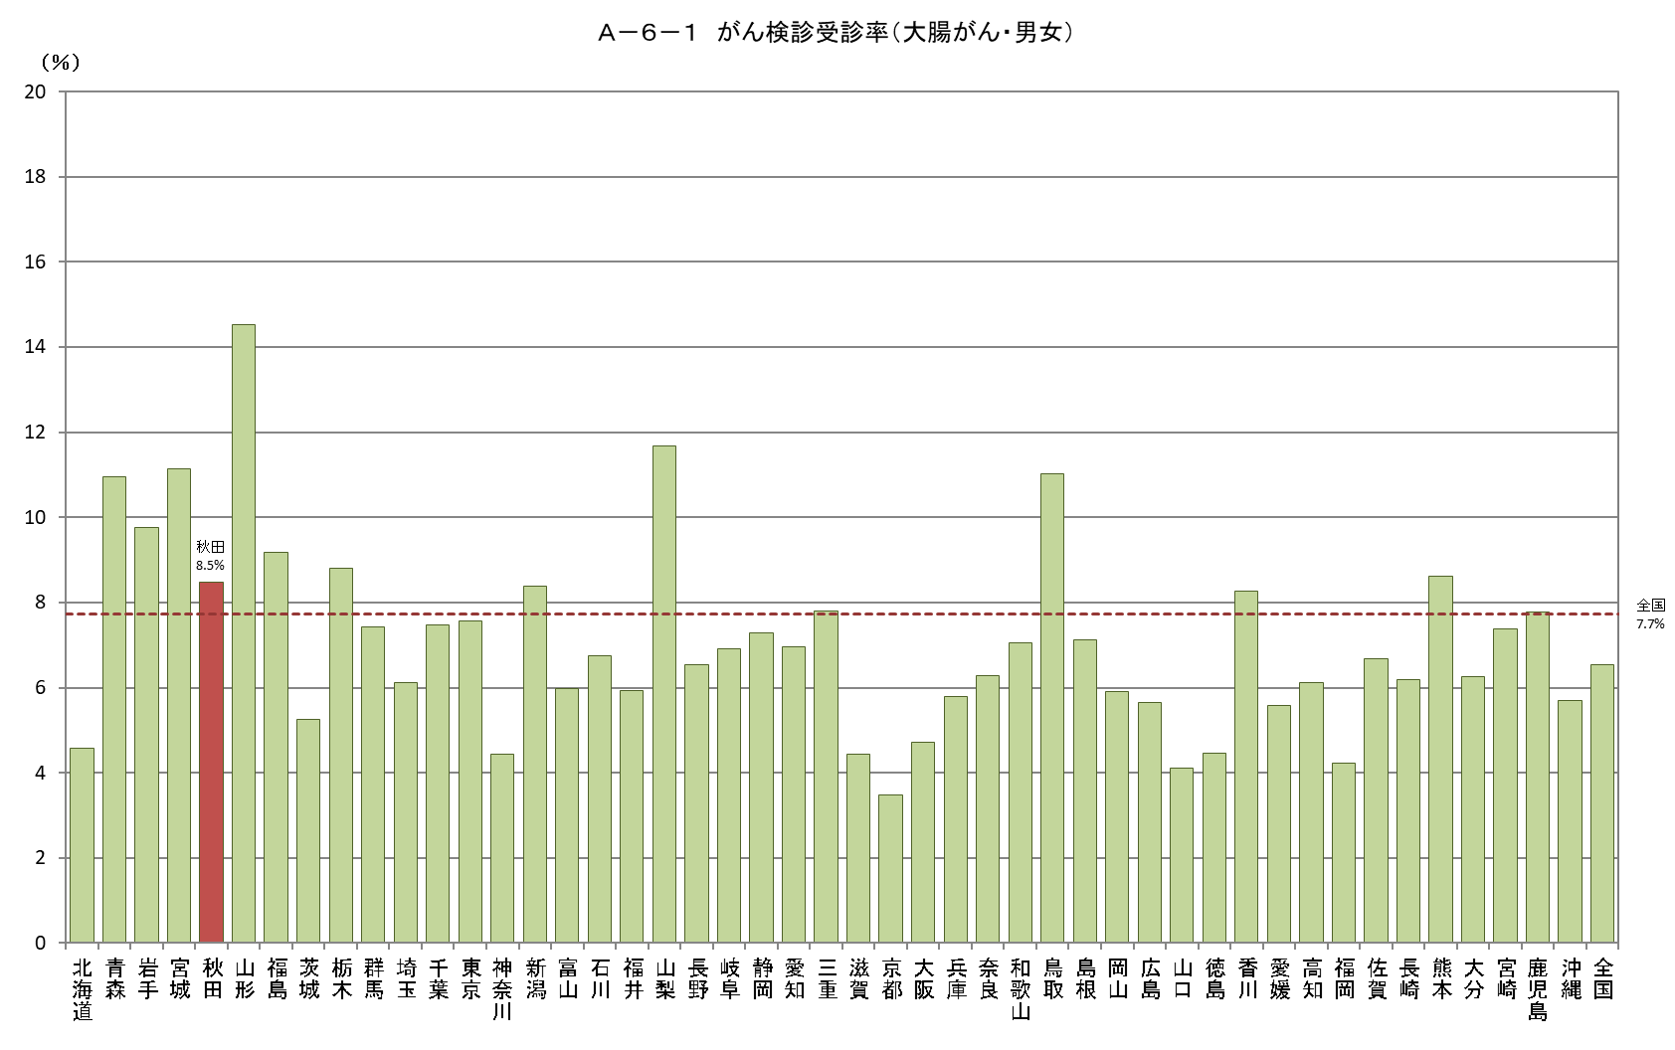
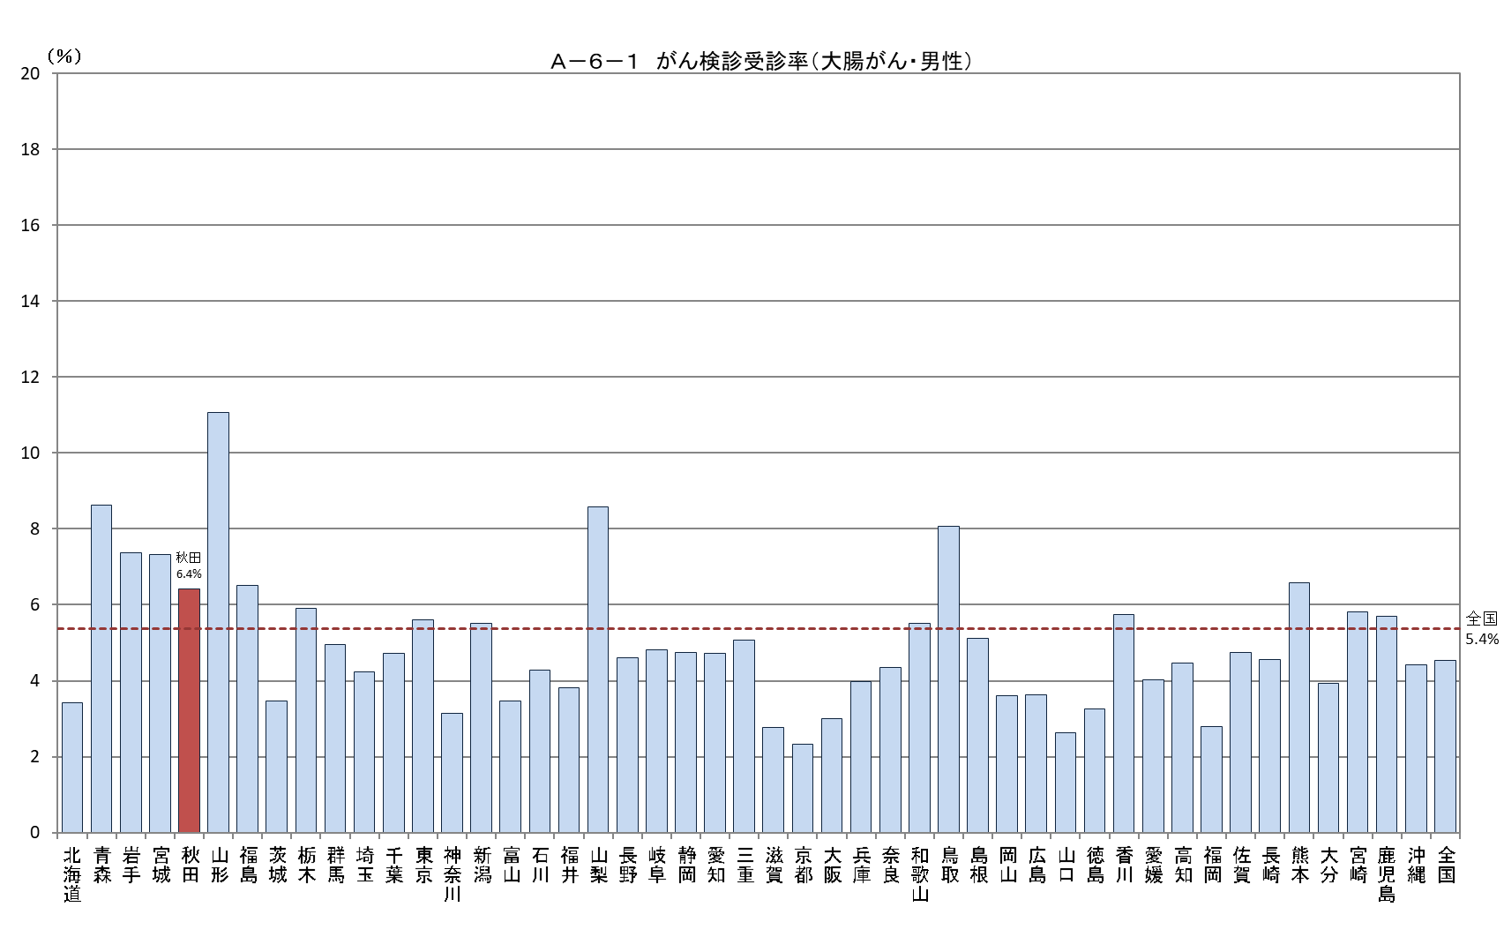
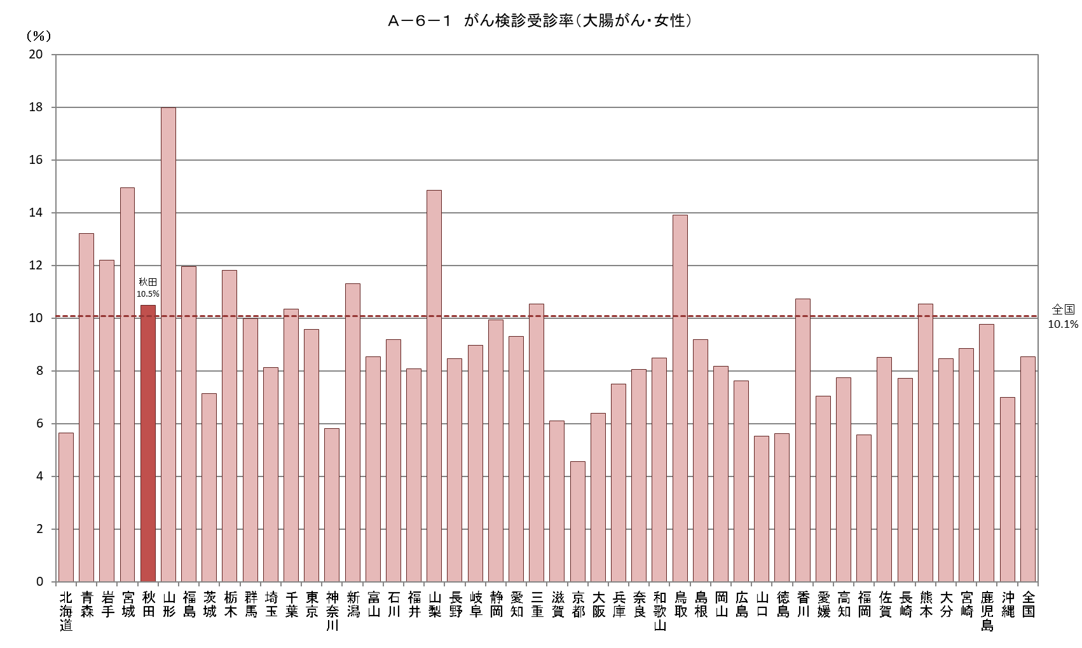
Ａ－６－１ がん検診受診率 |  |  |  |  |  |  |  |  |  | Ａ－６－１ がん検診受診率 |  |  |  |  |  |  |  |  |  | Ａ－６－１ がん検診受診率
【大腸がん・男女】 |  |  |  |  |  |  |  |  | 厚生労働省地域保健・健康増進事業報告(健康増進編)都道府県別 | 【大腸がん・男性】 |  |  |  |  |  |  |  |  | 厚生労働省地域保健・健康増進事業報告(健康増進編)都道府県別 | 【大腸がん・女性】 |  |  |  |  |  |  |  |  | 厚生労働省地域保健・健康増進事業報告(健康増進編)都道府県別
 |  |  |  |  |  |  |  |  | ※年齢階級別が計数不詳の市区町村があるため、総数と年齢階級の計が一致しない場合があります |  |  |  |  |  |  |  |  |  | ※年齢階級別が計数不詳の市区町村があるため、総数と年齢階級の計が一致しない場合があります |  |  |  |  |  |  |  |  |  | ※年齢階級別が計数不詳の市区町村があるため、総数と年齢階級の計が一致しない場合があります
都道府県 | 対象者数（人） |  |  |  | 受診者数（人） |  |  |  | 受診率（％） | 都道府県 | 対象者数（人） |  |  |  | 受診者数（人） |  |  |  | 受診率（％） | 都道府県 | 対象者数（人） |  |  |  | 受診者数（人） |  |  |  | 受診率（％）
 |  | 40～49歳 | 50～59歳 | 60～69歳 |  | 40～49歳 | 50～59歳 | 60～69歳 |  |  |  | 40～49歳 | 50～59歳 | 60～69歳 |  | 40～49歳 | 50～59歳 | 60～69歳 |  |  |  | 40～49歳 | 50～59歳 | 60～69歳 |  | 40～49歳 | 50～59歳 | 60～69歳
北海道 | 2,169,356 | 735,991 | 693,811 | 739,554 | 99,207 | 20,089 | 24,861 | 54,257 | 4.6 | 北海道 | 1,050,883 | 365,006 | 334,475 | 351,402 | 35,957 | 7,213 | 8,387 | 20,357 | 3.4 | 北海道 | 1,118,473 | 370,985 | 359,336 | 388,152 | 63,250 | 12,876 | 16,474 | 33,900 | 5.7
青森 | 532,963 | 166,448 | 171,471 | 195,044 | 58,348 | 9,991 | 14,248 | 34,109 | 10.9 | 青森 | 262,039 | 84,237 | 84,175 | 93,627 | 22,589 | 3,967 | 5,306 | 13,316 | 8.6 | 青森 | 270,924 | 82,211 | 87,296 | 101,417 | 35,759 | 6,024 | 8,942 | 20,793 | 13.2
岩手 | 497,808 | 158,480 | 157,641 | 181,687 | 48,582 | 7,793 | 11,028 | 29,761 | 9.8 | 岩手 | 250,790 | 81,210 | 79,597 | 89,983 | 18,473 | 2,786 | 3,861 | 11,826 | 7.4 | 岩手 | 247,018 | 77,270 | 78,044 | 91,704 | 30,109 | 5,007 | 7,167 | 17,935 | 12.2
宮城 | 928,230 | 331,371 | 287,793 | 309,066 | 103,344 | 19,399 | 24,116 | 59,829 | 11.1 | 宮城 | 464,690 | 168,692 | 144,384 | 151,614 | 34,024 | 5,596 | 6,891 | 21,537 | 7.3 | 宮城 | 463,540 | 162,679 | 143,409 | 157,452 | 69,320 | 13,803 | 17,225 | 38,292 | 15.0
秋田 | 405,725 | 122,515 | 124,283 | 158,927 | 34,354 | 4,974 | 8,976 | 20,404 | 8.5 | 秋田 | 201,011 | 62,563 | 61,265 | 77,183 | 12,882 | 2,071 | 3,096 | 7,715 | 6.4 | 秋田 | 204,714 | 59,952 | 63,018 | 81,744 | 21,472 | 2,903 | 5,880 | 12,689 | 10.5
山形 | 429,931 | 136,481 | 132,537 | 160,913 | 62,433 | 8,417 | 11,666 | 42,350 | 14.5 | 山形 | 214,890 | 69,655 | 65,794 | 79,441 | 23,770 | 3,296 | 3,950 | 16,524 | 11.1 | 山形 | 215,041 | 66,826 | 66,743 | 81,472 | 38,663 | 5,121 | 7,716 | 25,826 | 18.0
福島 | 764,427 | 244,510 | 238,185 | 281,732 | 70,234 | 10,138 | 13,929 | 46,167 | 9.2 | 福島 | 387,797 | 126,642 | 120,324 | 140,831 | 25,205 | 3,127 | 4,486 | 17,592 | 6.5 | 福島 | 376,630 | 117,868 | 117,861 | 140,901 | 45,029 | 7,011 | 9,443 | 28,575 | 12.0
茨城 | 1,179,245 | 415,470 | 374,374 | 389,401 | 61,951 | 13,520 | 14,600 | 33,831 | 5.3 | 茨城 | 603,617 | 217,507 | 192,466 | 193,644 | 20,906 | 4,237 | 4,455 | 12,214 | 3.5 | 茨城 | 575,628 | 197,963 | 181,908 | 195,757 | 41,045 | 9,283 | 10,145 | 21,617 | 7.1
栃木 | 801,957 | 283,805 | 251,476 | 266,676 | 70,507 | 15,242 | 16,434 | 38,831 | 8.8 | 栃木 | 411,021 | 148,710 | 128,871 | 133,440 | 24,307 | 4,535 | 4,882 | 14,890 | 5.9 | 栃木 | 390,936 | 135,095 | 122,605 | 133,236 | 46,200 | 10,707 | 11,552 | 23,941 | 11.8
群馬 | 788,205 | 279,897 | 254,670 | 253,638 | 58,494 | 12,297 | 14,440 | 31,757 | 7.4 | 群馬 | 401,006 | 144,743 | 129,945 | 126,318 | 19,892 | 3,413 | 4,284 | 12,195 | 5.0 | 群馬 | 387,199 | 135,154 | 124,725 | 127,320 | 38,602 | 8,884 | 10,156 | 19,562 | 10.0
埼玉 | 3,008,805 | 1,148,343 | 997,449 | 863,013 | 184,045 | 38,081 | 45,245 | 100,719 | 6.1 | 埼玉 | 1,548,142 | 599,930 | 517,738 | 430,474 | 65,359 | 12,101 | 15,006 | 38,252 | 4.2 | 埼玉 | 1,460,663 | 548,413 | 479,711 | 432,539 | 118,686 | 25,980 | 30,239 | 62,467 | 8.1
千葉 | 2,557,535 | 962,861 | 851,928 | 742,746 | 190,923 | 45,692 | 50,219 | 95,012 | 7.5 | 千葉 | 1,310,354 | 500,530 | 440,522 | 369,302 | 62,001 | 13,599 | 15,595 | 32,807 | 4.7 | 千葉 | 1,247,181 | 462,331 | 411,406 | 373,444 | 128,922 | 32,093 | 34,624 | 62,205 | 10.3
東京 | 5,559,992 | 2,246,724 | 1,925,516 | 1,387,752 | 420,324 | 105,766 | 120,664 | 193,894 | 7.6 | 東京 | 2,820,597 | 1,138,511 | 987,019 | 695,067 | 157,877 | 38,681 | 44,927 | 74,269 | 5.6 | 東京 | 2,739,395 | 1,108,213 | 938,497 | 692,685 | 262,447 | 67,085 | 75,737 | 119,625 | 9.6
神奈川 | 3,785,902 | 1,445,974 | 1,330,189 | 1,009,739 | 168,284 | 36,138 | 44,517 | 87,629 | 4.4 | 神奈川 | 1,944,159 | 743,237 | 693,606 | 507,316 | 61,033 | 12,209 | 15,214 | 33,610 | 3.1 | 神奈川 | 1,841,743 | 702,737 | 636,583 | 502,423 | 107,251 | 23,929 | 29,303 | 54,019 | 5.8
新潟 | 897,800 | 300,915 | 280,458 | 316,427 | 75,323 | 12,376 | 15,493 | 47,454 | 8.4 | 新潟 | 452,196 | 154,012 | 141,507 | 156,677 | 24,897 | 3,470 | 4,333 | 17,094 | 5.5 | 新潟 | 445,604 | 146,903 | 138,951 | 159,750 | 50,426 | 8,906 | 11,160 | 30,360 | 11.3
富山 | 415,626 | 149,714 | 132,278 | 133,634 | 24,889 | 4,252 | 5,234 | 15,403 | 6.0 | 富山 | 208,468 | 77,195 | 66,370 | 64,903 | 7,233 | 1,007 | 1,217 | 5,009 | 3.5 | 富山 | 207,158 | 72,519 | 65,908 | 68,731 | 17,656 | 3,245 | 4,017 | 10,394 | 8.5
石川 | 448,308 | 164,724 | 141,220 | 142,364 | 30,253 | 5,267 | 6,592 | 18,394 | 6.7 | 石川 | 222,435 | 83,819 | 69,878 | 68,738 | 9,495 | 1,383 | 1,795 | 6,317 | 4.3 | 石川 | 225,873 | 80,905 | 71,342 | 73,626 | 20,758 | 3,884 | 4,797 | 12,077 | 9.2
福井 | 304,672 | 104,711 | 97,534 | 102,427 | 18,096 | 3,214 | 3,858 | 11,024 | 5.9 | 福井 | 152,043 | 53,411 | 48,390 | 50,242 | 5,783 | 825 | 1,088 | 3,870 | 3.8 | 福井 | 152,629 | 51,300 | 49,144 | 52,185 | 12,313 | 2,389 | 2,770 | 7,154 | 8.1
山梨 | 333,947 | 110,748 | 112,024 | 111,175 | 39,017 | 7,516 | 9,751 | 21,750 | 11.7 | 山梨 | 168,593 | 56,745 | 56,673 | 55,175 | 14,456 | 2,496 | 3,193 | 8,767 | 8.6 | 山梨 | 165,354 | 54,003 | 55,351 | 56,000 | 24,561 | 5,020 | 6,558 | 12,983 | 14.9
長野 | 821,169 | 287,216 | 266,026 | 267,927 | 53,608 | 11,764 | 12,936 | 28,908 | 6.5 | 長野 | 413,204 | 147,123 | 133,718 | 132,363 | 19,072 | 3,789 | 4,285 | 10,998 | 4.6 | 長野 | 407,965 | 140,093 | 132,308 | 135,564 | 34,536 | 7,975 | 8,651 | 17,910 | 8.5
岐阜 | 801,416 | 283,211 | 260,922 | 257,283 | 55,302 | 11,709 | 13,404 | 30,189 | 6.9 | 岐阜 | 398,786 | 144,544 | 129,807 | 124,435 | 19,183 | 3,607 | 4,119 | 11,457 | 4.8 | 岐阜 | 402,630 | 138,667 | 131,115 | 132,848 | 36,119 | 8,102 | 9,285 | 18,732 | 9.0
静岡 | 1,481,104 | 519,403 | 487,235 | 474,466 | 107,938 | 21,034 | 26,064 | 60,840 | 7.3 | 静岡 | 752,045 | 267,757 | 248,582 | 235,706 | 35,599 | 5,567 | 7,350 | 22,682 | 4.7 | 静岡 | 729,059 | 251,646 | 238,653 | 238,760 | 72,339 | 15,467 | 18,714 | 38,158 | 9.9
愛知 | 2,965,845 | 1,151,872 | 989,625 | 824,348 | 206,463 | 47,641 | 53,919 | 104,903 | 7.0 | 愛知 | 1,515,551 | 597,100 | 509,984 | 408,467 | 71,565 | 14,450 | 17,518 | 39,597 | 4.7 | 愛知 | 1,450,294 | 554,772 | 479,641 | 415,881 | 134,898 | 33,191 | 36,401 | 65,306 | 9.3
三重 | 716,306 | 253,857 | 236,097 | 226,352 | 55,888 | 10,272 | 12,601 | 33,015 | 7.8 | 三重 | 358,379 | 130,080 | 118,228 | 110,071 | 18,184 | 2,832 | 3,460 | 11,892 | 5.1 | 三重 | 357,927 | 123,777 | 117,869 | 116,281 | 37,704 | 7,440 | 9,141 | 21,123 | 10.5
滋賀 | 557,038 | 210,528 | 177,365 | 169,145 | 24,737 | 4,785 | 5,480 | 14,472 | 4.4 | 滋賀 | 277,784 | 106,646 | 88,385 | 82,753 | 7,712 | 1,346 | 1,510 | 4,856 | 2.8 | 滋賀 | 279,254 | 103,882 | 88,980 | 86,392 | 17,025 | 3,439 | 3,970 | 9,616 | 6.1
京都 | 991,087 | 367,069 | 331,896 | 292,122 | 34,370 | 7,056 | 8,689 | 18,625 | 3.5 | 京都 | 484,884 | 182,041 | 163,030 | 139,813 | 11,306 | 2,104 | 2,613 | 6,589 | 2.3 | 京都 | 506,203 | 185,028 | 168,866 | 152,309 | 23,064 | 4,952 | 6,076 | 12,036 | 4.6
大阪 | 3,518,897 | 1,334,605 | 1,198,525 | 985,767 | 165,739 | 39,420 | 46,212 | 80,107 | 4.7 | 大阪 | 1,735,443 | 662,086 | 595,679 | 477,678 | 51,874 | 10,432 | 13,569 | 27,873 | 3.0 | 大阪 | 1,783,454 | 672,519 | 602,846 | 508,089 | 113,865 | 28,988 | 32,643 | 52,234 | 6.4
兵庫 | 2,213,212 | 795,229 | 750,285 | 667,698 | 128,179 | 28,016 | 33,668 | 66,495 | 5.8 | 兵庫 | 1,079,433 | 391,508 | 367,244 | 320,681 | 43,028 | 8,588 | 10,580 | 23,860 | 4.0 | 兵庫 | 1,133,779 | 403,721 | 383,041 | 347,017 | 85,151 | 19,428 | 23,088 | 42,635 | 7.5
奈良 | 539,651 | 185,944 | 179,083 | 174,624 | 33,838 | 7,146 | 8,086 | 18,606 | 6.3 | 奈良 | 259,414 | 90,657 | 86,034 | 82,723 | 11,266 | 2,246 | 2,437 | 6,583 | 4.3 | 奈良 | 280,237 | 95,287 | 93,049 | 91,901 | 22,572 | 4,900 | 5,649 | 12,023 | 8.1
和歌山 | 378,047 | 125,362 | 124,356 | 128,329 | 26,657 | 4,791 | 6,880 | 14,986 | 7.1 | 和歌山 | 183,333 | 62,428 | 59,386 | 61,519 | 10,111 | 1,768 | 2,439 | 5,904 | 5.5 | 和歌山 | 194,714 | 62,934 | 64,970 | 66,810 | 16,546 | 3,023 | 4,441 | 9,082 | 8.5
鳥取 | 219,012 | 73,820 | 66,763 | 78,429 | 24,120 | 4,527 | 4,975 | 14,618 | 11.0 | 鳥取 | 108,832 | 37,503 | 32,916 | 38,413 | 8,792 | 1,469 | 1,544 | 5,779 | 8.1 | 鳥取 | 110,180 | 36,317 | 33,847 | 40,016 | 15,328 | 3,058 | 3,431 | 8,839 | 13.9
島根 | 258,096 | 86,025 | 78,152 | 93,919 | 18,393 | 3,051 | 3,900 | 11,442 | 7.1 | 島根 | 129,995 | 44,219 | 38,943 | 46,833 | 6,639 | 1,105 | 1,289 | 4,245 | 5.1 | 島根 | 128,101 | 41,806 | 39,209 | 47,086 | 11,754 | 1,946 | 2,611 | 7,197 | 9.2
岡山 | 723,684 | 264,252 | 226,717 | 232,715 | 42,712 | 8,113 | 9,398 | 25,201 | 5.9 | 岡山 | 359,291 | 133,568 | 112,289 | 113,434 | 12,972 | 2,047 | 2,407 | 8,518 | 3.6 | 岡山 | 364,393 | 130,684 | 114,428 | 119,281 | 29,740 | 6,066 | 6,991 | 16,683 | 8.2
広島 | 1,108,153 | 409,999 | 344,743 | 353,411 | 62,601 | 12,857 | 13,376 | 36,368 | 5.6 | 広島 | 549,640 | 206,750 | 170,964 | 171,926 | 19,989 | 3,168 | 3,428 | 13,393 | 3.6 | 広島 | 558,513 | 203,249 | 173,779 | 181,485 | 42,612 | 9,689 | 9,948 | 22,975 | 7.6
山口 | 525,193 | 178,348 | 162,924 | 183,921 | 21,529 | 4,070 | 4,489 | 12,970 | 4.1 | 山口 | 258,482 | 90,315 | 79,389 | 88,778 | 6,788 | 954 | 1,118 | 4,716 | 2.6 | 山口 | 266,711 | 88,033 | 83,535 | 95,143 | 14,741 | 3,116 | 3,371 | 8,254 | 5.5
徳島 | 296,635 | 98,245 | 91,518 | 106,872 | 13,231 | 2,348 | 2,735 | 8,148 | 4.5 | 徳島 | 145,557 | 48,936 | 44,497 | 52,124 | 4,730 | 753 | 846 | 3,131 | 3.2 | 徳島 | 151,078 | 49,309 | 47,021 | 54,748 | 8,501 | 1,595 | 1,889 | 5,017 | 5.6
香川 | 382,013 | 138,763 | 116,261 | 126,989 | 31,557 | 6,390 | 7,049 | 18,118 | 8.3 | 香川 | 189,342 | 70,121 | 57,618 | 61,603 | 10,872 | 1,966 | 2,213 | 6,693 | 5.7 | 香川 | 192,671 | 68,642 | 58,643 | 65,386 | 20,685 | 4,424 | 4,836 | 11,425 | 10.7
愛媛 | 542,050 | 182,826 | 169,982 | 189,242 | 30,209 | 5,997 | 6,578 | 17,634 | 5.6 | 愛媛 | 264,657 | 91,650 | 82,402 | 90,605 | 10,656 | 2,049 | 2,103 | 6,504 | 4.0 | 愛媛 | 277,393 | 91,176 | 87,580 | 98,637 | 19,553 | 3,948 | 4,475 | 11,130 | 7.0
高知 | 278,079 | 93,383 | 86,386 | 98,310 | 17,041 | 3,299 | 3,759 | 9,983 | 6.1 | 高知 | 136,537 | 47,026 | 42,040 | 47,471 | 6,089 | 1,216 | 1,204 | 3,669 | 4.5 | 高知 | 141,542 | 46,357 | 44,346 | 50,839 | 10,952 | 2,083 | 2,555 | 6,314 | 7.7
福岡 | 1,998,265 | 733,892 | 624,479 | 639,894 | 84,287 | 19,469 | 19,638 | 45,180 | 4.2 | 福岡 | 974,483 | 364,449 | 302,741 | 307,293 | 27,268 | 5,447 | 5,701 | 16,120 | 2.8 | 福岡 | 1,023,782 | 369,443 | 321,738 | 332,601 | 57,019 | 14,022 | 13,937 | 29,060 | 5.6
佐賀 | 321,598 | 106,079 | 98,710 | 116,809 | 21,451 | 4,246 | 4,995 | 12,210 | 6.7 | 佐賀 | 157,181 | 52,945 | 47,759 | 56,477 | 7,463 | 1,255 | 1,593 | 4,615 | 4.7 | 佐賀 | 164,417 | 53,134 | 50,951 | 60,332 | 13,988 | 2,991 | 3,402 | 7,595 | 8.5
長崎 | 534,588 | 167,144 | 168,428 | 199,016 | 33,068 | 4,993 | 7,142 | 20,933 | 6.2 | 長崎 | 259,752 | 82,474 | 81,026 | 96,252 | 11,853 | 1,660 | 2,212 | 7,981 | 4.6 | 長崎 | 274,836 | 84,670 | 87,402 | 102,764 | 21,215 | 3,333 | 4,930 | 12,952 | 7.7
熊本 | 683,261 | 223,748 | 212,518 | 246,995 | 58,846 | 12,044 | 13,237 | 33,565 | 8.6 | 熊本 | 332,981 | 111,098 | 102,163 | 119,720 | 21,917 | 4,401 | 4,493 | 13,023 | 6.6 | 熊本 | 350,280 | 112,650 | 110,355 | 127,275 | 36,929 | 7,643 | 8,744 | 20,542 | 10.5
大分 | 447,057 | 150,412 | 135,580 | 161,065 | 27,952 | 5,195 | 5,972 | 16,785 | 6.3 | 大分 | 218,499 | 75,476 | 65,624 | 77,399 | 8,607 | 1,361 | 1,471 | 5,775 | 3.9 | 大分 | 228,558 | 74,936 | 69,956 | 83,666 | 19,345 | 3,834 | 4,501 | 11,010 | 8.5
宮崎 | 434,447 | 139,775 | 129,632 | 165,040 | 32,069 | 5,779 | 6,618 | 19,672 | 7.4 | 宮崎 | 211,002 | 69,134 | 62,406 | 79,462 | 12,276 | 2,171 | 2,260 | 7,845 | 5.8 | 宮崎 | 223,445 | 70,641 | 67,226 | 85,578 | 19,793 | 3,608 | 4,358 | 11,827 | 8.9
鹿児島 | 642,084 | 200,711 | 195,552 | 245,821 | 49,951 | 10,053 | 10,946 | 28,952 | 7.8 | 鹿児島 | 313,073 | 98,198 | 93,982 | 120,893 | 17,857 | 3,285 | 3,381 | 11,191 | 5.7 | 鹿児島 | 329,011 | 102,513 | 101,570 | 124,928 | 32,094 | 6,768 | 7,565 | 17,761 | 9.8
沖縄 | 573,153 | 208,054 | 180,702 | 184,397 | 32,600 | 7,216 | 8,030 | 17,354 | 5.7 | 沖縄 | 288,957 | 104,605 | 90,838 | 93,514 | 12,734 | 2,666 | 3,027 | 7,041 | 4.4 | 沖縄 | 284,196 | 103,449 | 89,864 | 90,883 | 19,866 | 4,550 | 5,003 | 10,313 | 7.0
全国 | 50,761,574 | 18,479,454 | 16,645,299 | 15,636,821 | 3,312,944 | 693,443 | 816,647 | 1,802,854 | 6.5 | 全国 | 25,431,248 | 9,386,792 | 8,370,673 | 7,673,783 | 1,152,541 | 219,714 | 262,136 | 670,691 | 4.5 | 全国 | 25,330,326 | 9,092,662 | 8,274,626 | 7,963,038 | 2,160,403 | 473,729 | 554,511 | 1,132,163 | 8.5

Ａ－６－１がん検診_肺
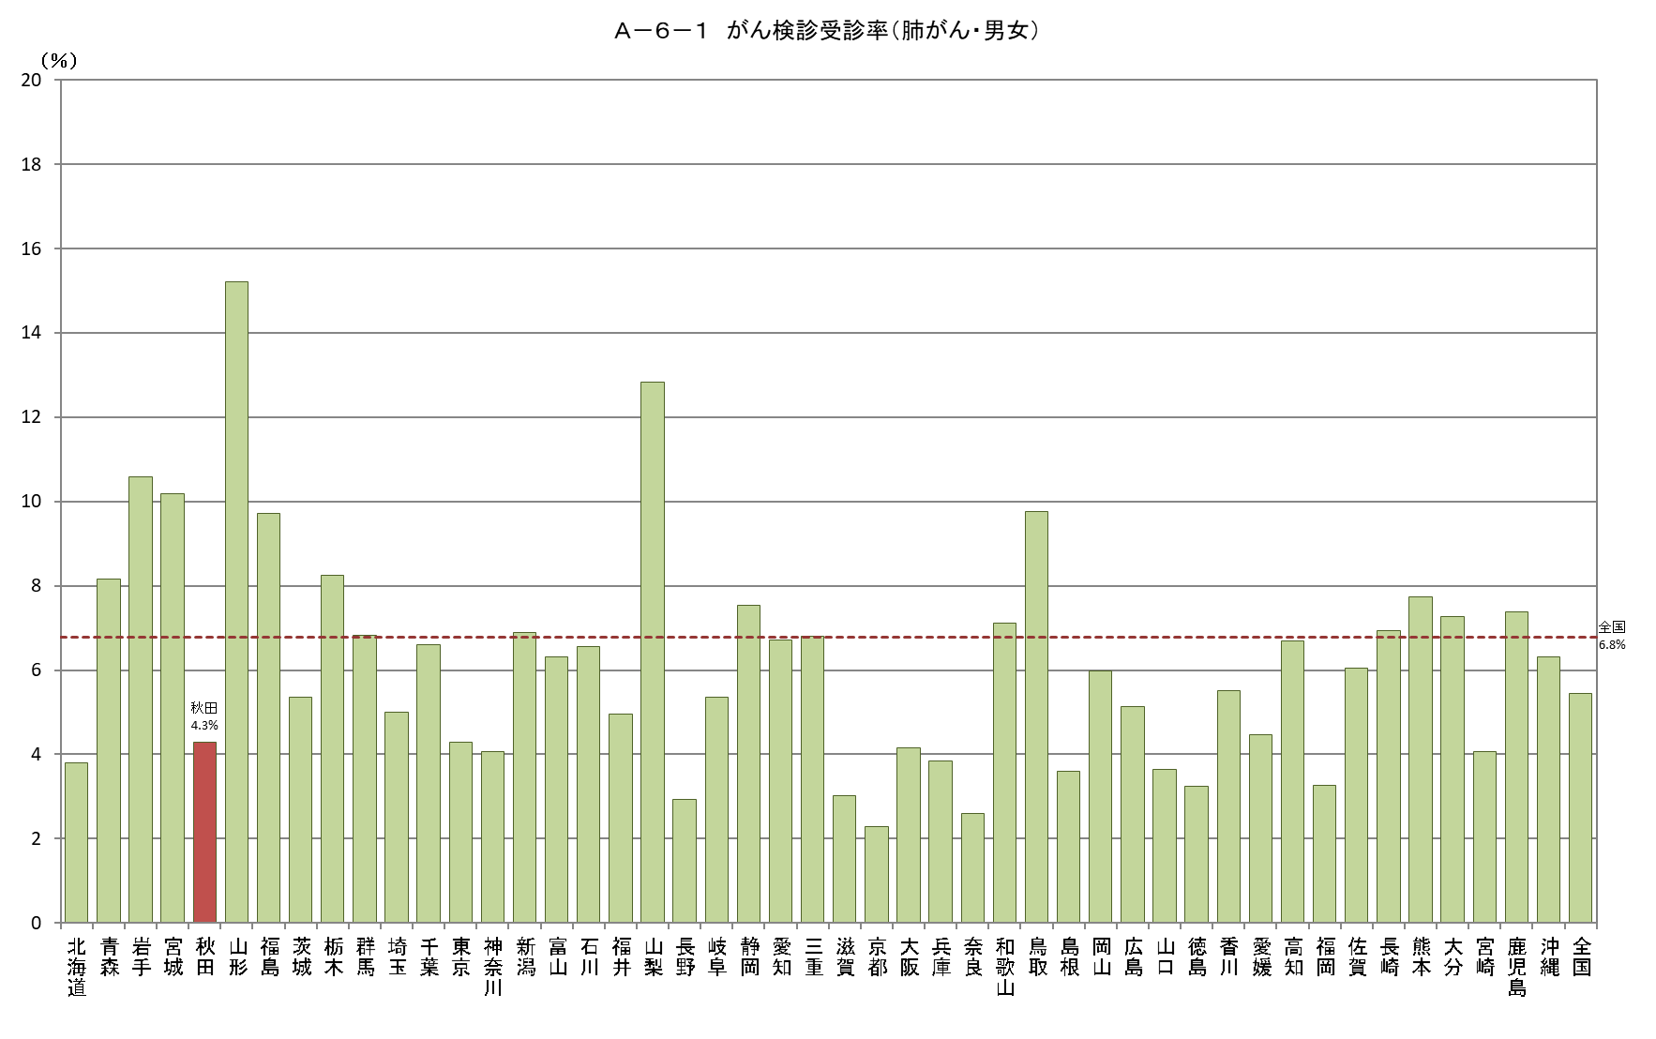
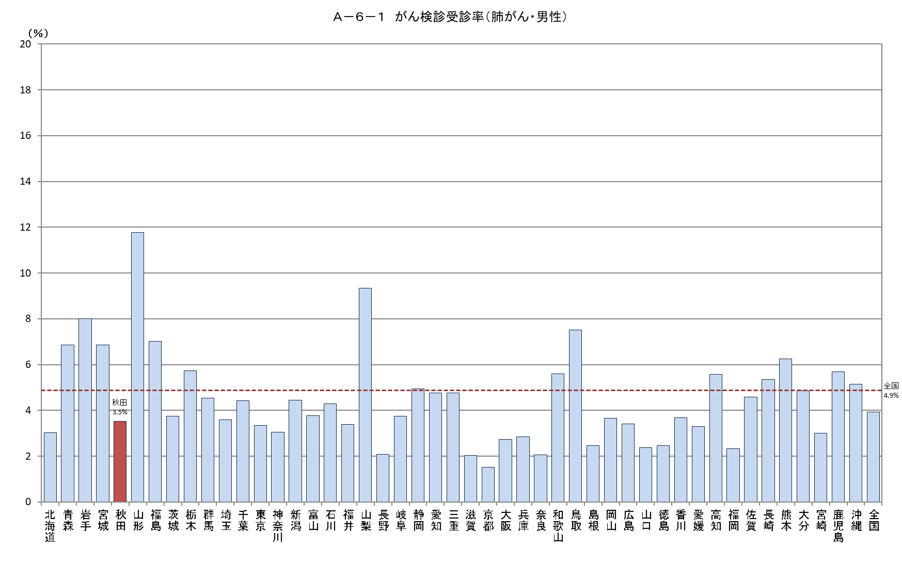
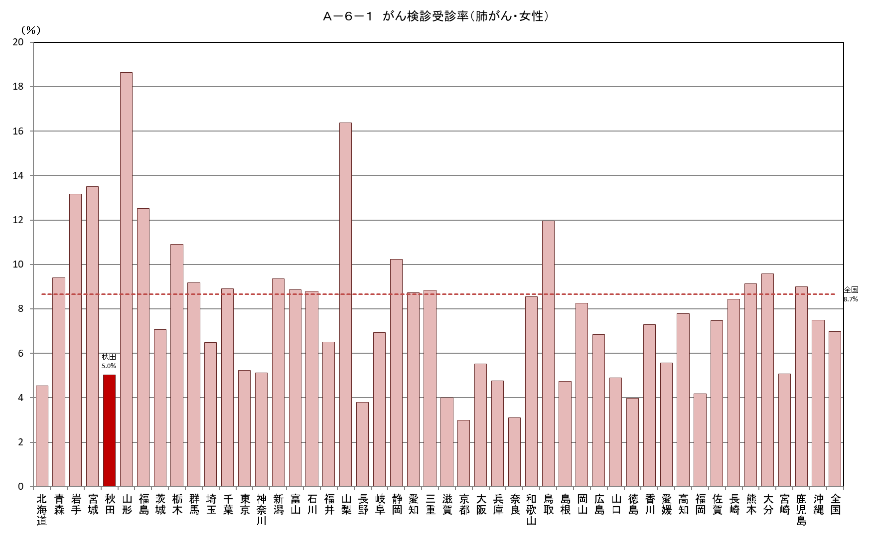
Ａ－６－１ がん検診受診率 |  |  |  |  |  |  |  |  |  | Ａ－６－１ がん検診受診率 |  |  |  |  |  |  |  |  |  | Ａ－６－１ がん検診受診率
【肺がん・男女】 |  |  |  |  |  |  |  |  | 厚生労働省地域保健・健康増進事業報告(健康増進編)都道府県別 | 【肺がん・男性】 |  |  |  |  |  |  |  |  | 厚生労働省地域保健・健康増進事業報告(健康増進編)都道府県別 | 【肺がん・女性】
 |  |  |  |  |  |  |  |  | ※年齢階級別が計数不詳の市区町村があるため、総数と年齢階級の計が一致しない場合があります |  |  |  |  |  |  |  |  |  | ※年齢階級別が計数不詳の市区町村があるため、総数と年齢階級の計が一致しない場合があります
都道府県 | 対象者数（人） |  |  |  | 受診者数（人） |  |  |  | 受診率（％） | 都道府県 | 対象者数（人） |  |  |  | 受診者数（人） |  |  |  | 受診率（％） | 都道府県 | 対象者数（人） |  |  |  | 受診者数（人） |  |  |  | 受診率（％）
 |  | 40～49歳 | 50～59歳 | 60～69歳 |  | 40～49歳 | 50～59歳 | 60～69歳 |  |  |  | 40～49歳 | 50～59歳 | 60～69歳 |  | 40～49歳 | 50～59歳 | 60～69歳 |  |  |  | 40～49歳 | 50～59歳 | 60～69歳 |  | 40～49歳 | 50～59歳 | 60～69歳
北海道 | 2,169,322 | 735,956 | 693,812 | 739,554 | 82,610 | 16,532 | 19,380 | 46,698 | 3.8 | 北海道 | 1,050,848 | 364,970 | 334,476 | 351,402 | 31,824 | 6,446 | 7,195 | 18,183 | 3.0 | 北海道 | 1,118,474 | 370,986 | 359,336 | 388,152 | 50,786 | 10,086 | 12,185 | 28,515 | 4.5
青森 | 532,963 | 166,448 | 171,471 | 195,044 | 43,442 | 7,280 | 9,826 | 26,336 | 8.2 | 青森 | 262,039 | 84,237 | 84,175 | 93,627 | 17,958 | 3,186 | 4,013 | 10,759 | 6.9 | 青森 | 270,924 | 82,211 | 87,296 | 101,417 | 25,484 | 4,094 | 5,813 | 15,577 | 9.4
岩手 | 497,808 | 158,480 | 157,641 | 181,687 | 52,642 | 7,893 | 10,890 | 33,859 | 10.6 | 岩手 | 250,790 | 81,210 | 79,597 | 89,983 | 20,094 | 2,845 | 3,916 | 13,333 | 8.0 | 岩手 | 247,018 | 77,270 | 78,044 | 91,704 | 32,548 | 5,048 | 6,974 | 20,526 | 13.2
宮城 | 927,969 | 331,140 | 287,781 | 309,048 | 94,425 | 15,967 | 19,073 | 59,385 | 10.2 | 宮城 | 464,446 | 168,469 | 144,378 | 151,599 | 31,863 | 4,780 | 5,547 | 21,536 | 6.9 | 宮城 | 463,523 | 162,671 | 143,403 | 157,449 | 62,562 | 11,187 | 13,526 | 37,849 | 13.5
秋田 | 405,725 | 122,515 | 124,283 | 158,927 | 17,412 | 3,035 | 4,077 | 10,300 | 4.3 | 秋田 | 201,011 | 62,563 | 61,265 | 77,183 | 7,102 | 1,386 | 1,577 | 4,139 | 3.5 | 秋田 | 204,714 | 59,952 | 63,018 | 81,744 | 10,310 | 1,649 | 2,500 | 6,161 | 5.0
山形 | 429,931 | 136,481 | 132,537 | 160,913 | 65,366 | 8,807 | 11,699 | 44,860 | 15.2 | 山形 | 214,890 | 69,655 | 65,794 | 79,441 | 25,273 | 3,512 | 4,076 | 17,685 | 11.8 | 山形 | 215,041 | 66,826 | 66,743 | 81,472 | 40,093 | 5,295 | 7,623 | 27,175 | 18.6
福島 | 764,427 | 244,510 | 238,185 | 281,732 | 74,274 | 10,173 | 13,972 | 50,129 | 9.7 | 福島 | 387,797 | 126,642 | 120,324 | 140,831 | 27,175 | 3,360 | 4,584 | 19,231 | 7.0 | 福島 | 376,630 | 117,868 | 117,861 | 140,901 | 47,099 | 6,813 | 9,388 | 30,898 | 12.5
茨城 | 1,179,245 | 415,470 | 374,374 | 389,401 | 63,276 | 11,986 | 13,411 | 37,879 | 5.4 | 茨城 | 603,617 | 217,507 | 192,466 | 193,644 | 22,652 | 4,034 | 4,477 | 14,141 | 3.8 | 茨城 | 575,628 | 197,963 | 181,908 | 195,757 | 40,624 | 7,952 | 8,934 | 23,738 | 7.1
栃木 | 801,907 | 283,796 | 251,460 | 266,651 | 66,176 | 14,058 | 14,607 | 37,511 | 8.3 | 栃木 | 411,009 | 148,710 | 128,867 | 133,432 | 23,596 | 4,285 | 4,548 | 14,763 | 5.7 | 栃木 | 390,898 | 135,086 | 122,593 | 133,219 | 42,580 | 9,773 | 10,059 | 22,748 | 10.9
群馬 | 788,205 | 279,897 | 254,670 | 253,638 | 53,704 | 9,601 | 11,812 | 32,291 | 6.8 | 群馬 | 401,006 | 144,743 | 129,945 | 126,318 | 18,184 | 2,914 | 3,575 | 11,695 | 4.5 | 群馬 | 387,199 | 135,154 | 124,725 | 127,320 | 35,520 | 6,687 | 8,237 | 20,596 | 9.2
埼玉 | 3,008,805 | 1,148,343 | 997,449 | 863,013 | 150,137 | 30,809 | 36,492 | 82,836 | 5.0 | 埼玉 | 1,548,142 | 599,930 | 517,738 | 430,474 | 55,551 | 10,148 | 12,983 | 32,420 | 3.6 | 埼玉 | 1,460,663 | 548,413 | 479,711 | 432,539 | 94,586 | 20,661 | 23,509 | 50,416 | 6.5
千葉 | 2,557,123 | 962,580 | 851,934 | 742,609 | 168,844 | 40,409 | 42,113 | 86,322 | 6.6 | 千葉 | 1,309,942 | 500,249 | 440,528 | 369,165 | 57,856 | 12,615 | 14,166 | 31,075 | 4.4 | 千葉 | 1,247,181 | 462,331 | 411,406 | 373,444 | 110,988 | 27,794 | 27,947 | 55,247 | 8.9
東京 | 5,559,992 | 2,246,724 | 1,925,516 | 1,387,752 | 237,874 | 69,401 | 73,377 | 95,096 | 4.3 | 東京 | 2,820,597 | 1,138,511 | 987,019 | 695,067 | 94,374 | 26,097 | 29,060 | 39,217 | 3.3 | 東京 | 2,739,395 | 1,108,213 | 938,497 | 692,685 | 143,500 | 43,304 | 44,317 | 55,879 | 5.2
神奈川 | 3,775,298 | 1,445,971 | 1,320,188 | 1,009,139 | 153,061 | 30,622 | 39,157 | 83,282 | 4.1 | 神奈川 | 1,934,159 | 743,237 | 683,606 | 507,316 | 59,019 | 11,254 | 14,772 | 32,993 | 3.1 | 神奈川 | 1,841,139 | 702,734 | 636,582 | 501,823 | 94,042 | 19,368 | 24,385 | 50,289 | 5.1
新潟 | 897,800 | 300,915 | 280,458 | 316,427 | 61,769 | 8,747 | 11,697 | 41,325 | 6.9 | 新潟 | 452,196 | 154,012 | 141,507 | 156,677 | 20,114 | 2,597 | 3,273 | 14,244 | 4.4 | 新潟 | 445,604 | 146,903 | 138,951 | 159,750 | 41,655 | 6,150 | 8,424 | 27,081 | 9.3
富山 | 415,626 | 149,714 | 132,278 | 133,634 | 26,228 | 4,078 | 5,065 | 17,085 | 6.3 | 富山 | 208,468 | 77,195 | 66,370 | 64,903 | 7,854 | 1,064 | 1,264 | 5,526 | 3.8 | 富山 | 207,158 | 72,519 | 65,908 | 68,731 | 18,374 | 3,014 | 3,801 | 11,559 | 8.9
石川 | 448,246 | 164,733 | 141,149 | 142,364 | 29,399 | 4,724 | 6,105 | 18,570 | 6.6 | 石川 | 222,364 | 83,819 | 69,807 | 68,738 | 9,547 | 1,293 | 1,759 | 6,495 | 4.3 | 石川 | 225,882 | 80,914 | 71,342 | 73,626 | 19,852 | 3,431 | 4,346 | 12,075 | 8.8
福井 | 304,672 | 104,711 | 97,534 | 102,427 | 15,089 | 2,807 | 2,955 | 9,327 | 5.0 | 福井 | 152,043 | 53,411 | 48,390 | 50,242 | 5,144 | 835 | 904 | 3,405 | 3.4 | 福井 | 152,629 | 51,300 | 49,144 | 52,185 | 9,945 | 1,972 | 2,051 | 5,922 | 6.5
山梨 | 333,947 | 110,748 | 112,024 | 111,175 | 42,826 | 8,352 | 10,196 | 24,278 | 12.8 | 山梨 | 168,593 | 56,745 | 56,673 | 55,175 | 15,751 | 2,660 | 3,370 | 9,721 | 9.3 | 山梨 | 165,354 | 54,003 | 55,351 | 56,000 | 27,075 | 5,692 | 6,826 | 14,557 | 16.4
長野 | 822,146 | 287,216 | 267,014 | 267,916 | 24,131 | 4,582 | 5,102 | 14,447 | 2.9 | 長野 | 414,181 | 147,123 | 134,706 | 132,352 | 8,660 | 1,524 | 1,701 | 5,435 | 2.1 | 長野 | 407,965 | 140,093 | 132,308 | 135,564 | 15,471 | 3,058 | 3,401 | 9,012 | 3.8
岐阜 | 801,416 | 283,211 | 260,922 | 257,283 | 42,904 | 7,957 | 9,077 | 25,870 | 5.4 | 岐阜 | 398,786 | 144,544 | 129,807 | 124,435 | 14,950 | 2,488 | 2,826 | 9,636 | 3.7 | 岐阜 | 402,630 | 138,667 | 131,115 | 132,848 | 27,954 | 5,469 | 6,251 | 16,234 | 6.9
静岡 | 1,481,104 | 519,403 | 487,235 | 474,466 | 111,745 | 19,403 | 24,070 | 68,272 | 7.5 | 静岡 | 752,045 | 267,757 | 248,582 | 235,706 | 37,213 | 5,078 | 6,638 | 25,497 | 4.9 | 静岡 | 729,059 | 251,646 | 238,653 | 238,760 | 74,532 | 14,325 | 17,432 | 42,775 | 10.2
愛知 | 2,965,841 | 1,151,872 | 989,621 | 824,348 | 198,879 | 42,040 | 48,817 | 108,022 | 6.7 | 愛知 | 1,515,551 | 597,100 | 509,984 | 408,467 | 72,348 | 13,555 | 17,009 | 41,784 | 4.8 | 愛知 | 1,450,290 | 554,772 | 479,637 | 415,881 | 126,531 | 28,485 | 31,808 | 66,238 | 8.7
三重 | 716,306 | 253,857 | 236,097 | 226,352 | 48,699 | 7,841 | 9,857 | 31,001 | 6.8 | 三重 | 358,379 | 130,080 | 118,228 | 110,071 | 17,036 | 2,334 | 3,071 | 11,631 | 4.8 | 三重 | 357,927 | 123,777 | 117,869 | 116,281 | 31,663 | 5,507 | 6,786 | 19,370 | 8.8
滋賀 | 557,038 | 210,528 | 177,365 | 169,145 | 16,822 | 3,424 | 3,726 | 9,672 | 3.0 | 滋賀 | 277,784 | 106,646 | 88,385 | 82,753 | 5,632 | 1,050 | 1,182 | 3,400 | 2.0 | 滋賀 | 279,254 | 103,882 | 88,980 | 86,392 | 11,190 | 2,374 | 2,544 | 6,272 | 4.0
京都 | 991,087 | 367,069 | 331,896 | 292,122 | 22,544 | 5,411 | 5,636 | 11,497 | 2.3 | 京都 | 484,884 | 182,041 | 163,030 | 139,813 | 7,360 | 1,491 | 1,672 | 4,197 | 1.5 | 京都 | 506,203 | 185,028 | 168,866 | 152,309 | 15,184 | 3,920 | 3,964 | 7,300 | 3.0
大阪 | 3,518,897 | 1,334,605 | 1,198,525 | 985,767 | 145,811 | 35,154 | 39,781 | 70,876 | 4.1 | 大阪 | 1,735,443 | 662,086 | 595,679 | 477,678 | 47,478 | 9,784 | 12,193 | 25,501 | 2.7 | 大阪 | 1,783,454 | 672,519 | 602,846 | 508,089 | 98,333 | 25,370 | 27,588 | 45,375 | 5.5
兵庫 | 2,213,212 | 795,229 | 750,285 | 667,698 | 84,799 | 18,452 | 19,140 | 47,207 | 3.8 | 兵庫 | 1,079,433 | 391,508 | 367,244 | 320,681 | 30,714 | 6,189 | 6,500 | 18,025 | 2.8 | 兵庫 | 1,133,779 | 403,721 | 383,041 | 347,017 | 54,085 | 12,263 | 12,640 | 29,182 | 4.8
奈良 | 539,651 | 185,944 | 179,083 | 174,624 | 13,996 | 2,832 | 2,953 | 8,211 | 2.6 | 奈良 | 259,414 | 90,657 | 86,034 | 82,723 | 5,327 | 981 | 1,022 | 3,324 | 2.1 | 奈良 | 280,237 | 95,287 | 93,049 | 91,901 | 8,669 | 1,851 | 1,931 | 4,887 | 3.1
和歌山 | 378,035 | 125,359 | 124,345 | 128,331 | 26,899 | 4,890 | 6,587 | 15,422 | 7.1 | 和歌山 | 183,324 | 62,429 | 59,375 | 61,520 | 10,272 | 1,785 | 2,351 | 6,136 | 5.6 | 和歌山 | 194,711 | 62,930 | 64,970 | 66,811 | 16,627 | 3,105 | 4,236 | 9,286 | 8.5
鳥取 | 219,012 | 73,820 | 66,763 | 78,429 | 21,361 | 3,656 | 3,857 | 13,848 | 9.8 | 鳥取 | 108,832 | 37,503 | 32,916 | 38,413 | 8,182 | 1,288 | 1,308 | 5,586 | 7.5 | 鳥取 | 110,180 | 36,317 | 33,847 | 40,016 | 13,179 | 2,368 | 2,549 | 8,262 | 12.0
島根 | 258,185 | 86,026 | 78,242 | 93,917 | 9,277 | 1,163 | 1,514 | 6,600 | 3.6 | 島根 | 129,995 | 44,219 | 38,943 | 46,833 | 3,207 | 383 | 487 | 2,337 | 2.5 | 島根 | 128,190 | 41,807 | 39,299 | 47,084 | 6,070 | 780 | 1,027 | 4,263 | 4.7
岡山 | 723,684 | 264,252 | 226,717 | 232,715 | 43,305 | 7,361 | 9,048 | 26,896 | 6.0 | 岡山 | 359,291 | 133,568 | 112,289 | 113,434 | 13,183 | 1,947 | 2,307 | 8,929 | 3.7 | 岡山 | 364,393 | 130,684 | 114,428 | 119,281 | 30,122 | 5,414 | 6,741 | 17,967 | 8.3
広島 | 1,108,153 | 409,999 | 344,743 | 353,411 | 56,909 | 11,930 | 11,765 | 33,214 | 5.1 | 広島 | 549,640 | 206,750 | 170,964 | 171,926 | 18,741 | 2,995 | 3,209 | 12,537 | 3.4 | 広島 | 558,513 | 203,249 | 173,779 | 181,485 | 38,168 | 8,935 | 8,556 | 20,677 | 6.8
山口 | 525,193 | 178,348 | 162,924 | 183,921 | 19,145 | 3,037 | 3,398 | 12,710 | 3.6 | 山口 | 258,482 | 90,315 | 79,389 | 88,778 | 6,109 | 696 | 854 | 4,559 | 2.4 | 山口 | 266,711 | 88,033 | 83,535 | 95,143 | 13,036 | 2,341 | 2,544 | 8,151 | 4.9
徳島 | 296,635 | 98,245 | 91,518 | 106,872 | 9,584 | 1,846 | 1,865 | 5,873 | 3.2 | 徳島 | 145,557 | 48,936 | 44,497 | 52,124 | 3,586 | 648 | 640 | 2,298 | 2.5 | 徳島 | 151,078 | 49,309 | 47,021 | 54,748 | 5,998 | 1,198 | 1,225 | 3,575 | 4.0
香川 | 382,013 | 138,763 | 116,261 | 126,989 | 21,020 | 4,048 | 4,132 | 12,840 | 5.5 | 香川 | 189,342 | 70,121 | 57,618 | 61,603 | 6,971 | 1,190 | 1,239 | 4,542 | 3.7 | 香川 | 192,671 | 68,642 | 58,643 | 65,386 | 14,049 | 2,858 | 2,893 | 8,298 | 7.3
愛媛 | 542,050 | 182,826 | 169,982 | 189,242 | 24,209 | 4,824 | 5,082 | 14,303 | 4.5 | 愛媛 | 264,657 | 91,650 | 82,402 | 90,605 | 8,742 | 1,622 | 1,736 | 5,384 | 3.3 | 愛媛 | 277,393 | 91,176 | 87,580 | 98,637 | 15,467 | 3,202 | 3,346 | 8,919 | 5.6
高知 | 278,079 | 93,383 | 86,386 | 98,310 | 18,635 | 3,108 | 3,676 | 11,851 | 6.7 | 高知 | 136,537 | 47,026 | 42,040 | 47,471 | 7,606 | 1,300 | 1,392 | 4,914 | 5.6 | 高知 | 141,542 | 46,357 | 44,346 | 50,839 | 11,029 | 1,808 | 2,284 | 6,937 | 7.8
福岡 | 1,998,349 | 733,913 | 624,670 | 639,766 | 65,421 | 15,071 | 14,269 | 36,081 | 3.3 | 福岡 | 974,568 | 364,471 | 302,932 | 307,165 | 22,711 | 4,591 | 4,611 | 13,509 | 2.3 | 福岡 | 1,023,781 | 369,442 | 321,738 | 332,601 | 42,710 | 10,480 | 9,658 | 22,572 | 4.2
佐賀 | 321,597 | 106,078 | 98,709 | 116,810 | 19,458 | 3,650 | 4,173 | 11,635 | 6.1 | 佐賀 | 157,181 | 52,945 | 47,759 | 56,477 | 7,188 | 1,160 | 1,478 | 4,550 | 4.6 | 佐賀 | 164,416 | 53,133 | 50,950 | 60,333 | 12,270 | 2,490 | 2,695 | 7,085 | 7.5
長崎 | 533,891 | 167,151 | 167,982 | 198,758 | 36,996 | 4,983 | 7,723 | 24,290 | 6.9 | 長崎 | 259,387 | 82,481 | 80,784 | 96,122 | 13,867 | 1,794 | 2,565 | 9,508 | 5.3 | 長崎 | 274,504 | 84,670 | 87,198 | 102,636 | 23,129 | 3,189 | 5,158 | 14,782 | 8.4
熊本 | 683,236 | 223,750 | 212,515 | 246,971 | 52,805 | 8,680 | 10,431 | 33,694 | 7.7 | 熊本 | 332,947 | 111,100 | 102,157 | 119,690 | 20,821 | 3,428 | 3,864 | 13,529 | 6.3 | 熊本 | 350,289 | 112,650 | 110,358 | 127,281 | 31,984 | 5,252 | 6,567 | 20,165 | 9.1
大分 | 447,058 | 150,412 | 135,580 | 161,066 | 32,519 | 5,660 | 6,539 | 20,320 | 7.3 | 大分 | 218,500 | 75,476 | 65,624 | 77,400 | 10,602 | 1,609 | 1,829 | 7,164 | 4.9 | 大分 | 228,558 | 74,936 | 69,956 | 83,666 | 21,917 | 4,051 | 4,710 | 13,156 | 9.6
宮崎 | 434,465 | 139,786 | 129,630 | 165,049 | 17,707 | 3,152 | 3,461 | 11,094 | 4.1 | 宮崎 | 211,009 | 69,138 | 62,404 | 79,467 | 6,355 | 1,175 | 1,090 | 4,090 | 3.0 | 宮崎 | 223,456 | 70,648 | 67,226 | 85,582 | 11,352 | 1,977 | 2,371 | 7,004 | 5.1
鹿児島 | 642,098 | 200,713 | 195,571 | 245,814 | 47,390 | 9,068 | 9,484 | 28,838 | 7.4 | 鹿児島 | 313,068 | 98,194 | 93,993 | 120,881 | 17,800 | 3,250 | 3,306 | 11,244 | 5.7 | 鹿児島 | 329,030 | 102,519 | 101,578 | 124,933 | 29,590 | 5,818 | 6,178 | 17,594 | 9.0
沖縄 | 573,153 | 208,054 | 180,702 | 184,397 | 36,121 | 7,802 | 8,753 | 19,566 | 6.3 | 沖縄 | 288,957 | 104,605 | 90,838 | 93,514 | 14,841 | 3,023 | 3,503 | 8,315 | 5.1 | 沖縄 | 284,196 | 103,449 | 89,864 | 90,883 | 21,280 | 4,779 | 5,250 | 11,251 | 7.5
全国 | 50,750,595 | 18,478,944 | 16,636,027 | 15,635,624 | 2,767,645 | 556,306 | 639,820 | 1,571,519 | 5.5 | 全国 | 25,421,131 | 9,386,284 | 8,361,528 | 7,673,319 | 998,433 | 183,669 | 216,642 | 598,122 | 3.9 | 全国 | 25,329,464 | 9,092,660 | 8,274,499 | 7,962,305 | 1,769,212 | 372,637 | 423,178 | 973,397 | 7.0

Ａ－６－１がん検診_子宮
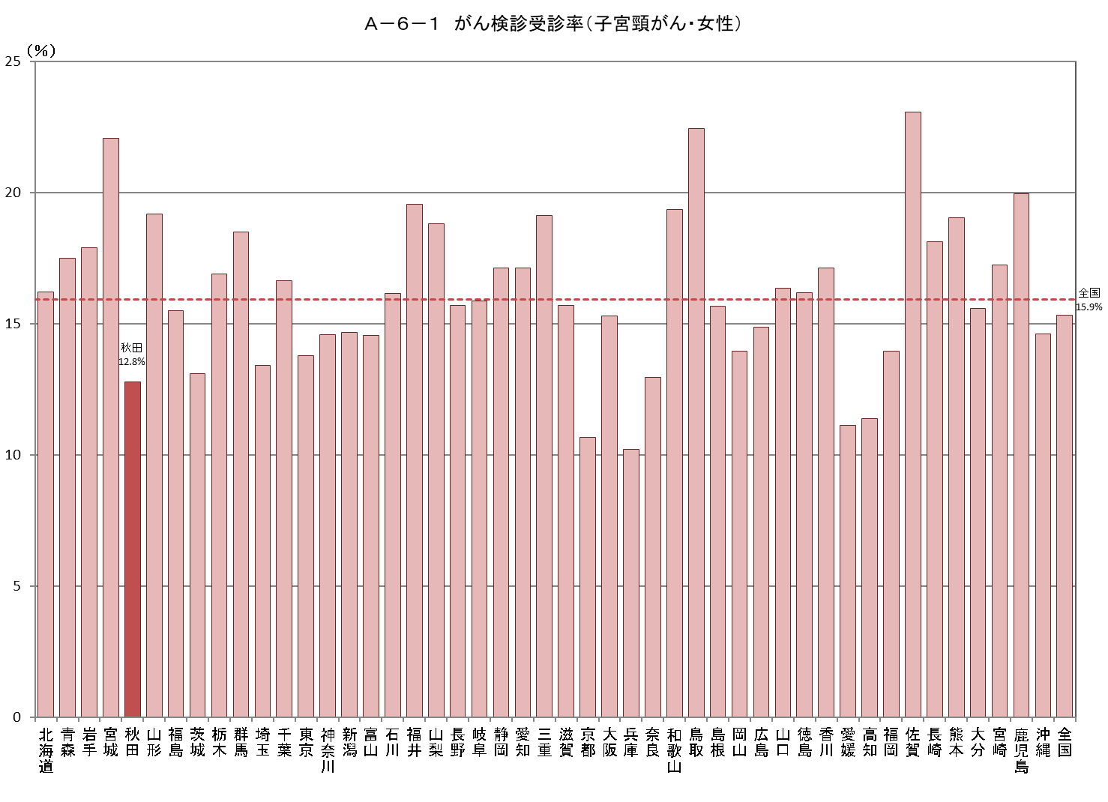
Ａ－６－１ がん検診受診率
【子宮頸がん・女性】 |  |  |  |  |  |  |  |  |  |  |  |  |  |  |  | 厚生労働省地域保健・健康増進事業報告(健康増進編)都道府県別
 |  |  |  |  |  |  |  |  |  |  |  |  |  |  |  | ※年齢階級別が計数不詳の市区町村があるため、総数と年齢階級の計が一致しない場合があります
都道府県 | 対象者数（人） |  |  |  |  |  | 受診者数（人） |  |  |  |  |  |  |  |  | 受診率（％）
 |  | 20～29歳 | 30～39歳 | 40～49歳 | 50～59歳 | 60～69歳 |  | 令和２年度 | 令和元年度 | 連続 | 20～29歳 | 30～39歳 | 40～49歳 | 50～59歳 | 60～69歳
北海道 | 1,618,030 | 225,576 | 273,997 | 370,970 | 359,335 | 388,152 | 262,080 | 134,818 | 143,561 | 16,299 | 40,885 | 57,825 | 67,555 | 51,495 | 44,320 | 16.2
青森 | 377,653 | 46,270 | 60,459 | 82,211 | 87,296 | 101,417 | 66,059 | 34,753 | 38,062 | 6,756 | 5,509 | 11,059 | 16,004 | 15,129 | 18,358 | 17.5
岩手 | 352,470 | 47,482 | 57,970 | 77,270 | 78,044 | 91,704 | 63,093 | 32,573 | 38,437 | 7,917 | 4,331 | 10,479 | 14,460 | 14,150 | 19,673 | 17.9
宮城 | 705,591 | 109,319 | 132,749 | 162,671 | 143,403 | 157,449 | 155,763 | 101,897 | 108,144 | 54,278 | 9,763 | 26,648 | 37,494 | 35,158 | 46,700 | 22.1
秋田 | 280,604 | 32,352 | 43,538 | 59,952 | 63,018 | 81,744 | 35,834 | 17,898 | 22,695 | 4,759 | 2,527 | 9,306 | 6,566 | 6,757 | 10,678 | 12.8
山形 | 307,799 | 40,312 | 52,446 | 66,826 | 66,743 | 81,472 | 58,999 | 38,549 | 41,187 | 20,737 | 3,031 | 7,381 | 11,590 | 12,630 | 24,367 | 19.2
福島 | 547,706 | 77,375 | 93,701 | 117,868 | 117,861 | 140,901 | 84,790 | 45,383 | 49,295 | 9,888 | 7,074 | 15,299 | 18,784 | 17,354 | 26,279 | 15.5
茨城 | 852,052 | 125,970 | 150,454 | 197,963 | 181,908 | 195,757 | 111,524 | 63,912 | 85,894 | 38,282 | 6,950 | 21,440 | 32,238 | 24,483 | 26,413 | 13.1
栃木 | 579,728 | 84,838 | 103,956 | 135,112 | 122,616 | 133,206 | 97,949 | 57,316 | 67,741 | 27,108 | 7,546 | 19,644 | 25,292 | 20,071 | 25,396 | 16.9
群馬 | 573,127 | 88,196 | 97,692 | 135,194 | 124,725 | 127,320 | 105,999 | 63,428 | 78,209 | 35,638 | 8,544 | 19,596 | 30,540 | 23,834 | 23,485 | 18.5
埼玉 | 2,254,604 | 378,671 | 417,153 | 547,841 | 478,949 | 431,990 | 302,371 | 163,501 | 181,955 | 43,085 | 41,816 | 76,458 | 81,051 | 57,612 | 45,434 | 13.4
千葉 | 1,922,551 | 321,663 | 353,737 | 462,331 | 411,376 | 373,444 | 319,824 | 172,185 | 206,284 | 58,645 | 25,438 | 69,942 | 92,336 | 69,236 | 62,872 | 16.6
東京 | 4,577,633 | 873,858 | 964,473 | 1,108,210 | 938,402 | 692,690 | 630,636 | 328,185 | 340,684 | 38,233 | 85,824 | 152,774 | 173,091 | 130,692 | 88,255 | 13.8
神奈川 | 2,850,005 | 482,047 | 526,239 | 702,702 | 636,586 | 502,431 | 415,530 | 228,474 | 232,776 | 45,720 | 69,533 | 110,607 | 102,174 | 76,735 | 56,481 | 14.6
新潟 | 645,905 | 89,414 | 111,090 | 146,866 | 138,883 | 159,652 | 94,780 | 46,521 | 54,783 | 6,524 | 10,599 | 17,557 | 21,231 | 19,138 | 26,255 | 14.7
富山 | 301,653 | 44,660 | 49,835 | 72,519 | 65,908 | 68,731 | 43,935 | 21,898 | 29,602 | 7,565 | 3,966 | 9,075 | 10,740 | 9,105 | 11,049 | 14.6
石川 | 336,491 | 52,355 | 58,254 | 80,914 | 71,342 | 73,626 | 54,318 | 27,322 | 35,154 | 8,158 | 5,914 | 12,442 | 15,538 | 11,908 | 8,516 | 16.1
福井 | 227,025 | 34,585 | 39,811 | 51,300 | 49,144 | 52,185 | 44,394 | 21,792 | 24,243 | 1,641 | 6,781 | 11,850 | 10,080 | 7,697 | 7,986 | 19.6
山梨 | 241,286 | 35,940 | 39,992 | 54,003 | 55,351 | 56,000 | 45,414 | 28,369 | 30,385 | 13,340 | 3,825 | 8,128 | 10,866 | 10,377 | 12,218 | 18.8
長野 | 593,393 | 85,121 | 100,307 | 140,093 | 132,308 | 135,564 | 93,049 | 55,386 | 59,599 | 21,936 | 7,805 | 18,024 | 26,126 | 20,963 | 20,131 | 15.7
岐阜 | 597,066 | 92,666 | 101,770 | 138,667 | 131,115 | 132,848 | 94,703 | 50,571 | 61,045 | 16,913 | 10,723 | 20,844 | 25,157 | 19,699 | 18,280 | 15.9
静岡 | 1,080,983 | 161,777 | 190,154 | 251,644 | 238,660 | 238,748 | 185,060 | 105,295 | 115,128 | 35,363 | 15,946 | 33,566 | 51,023 | 42,435 | 42,090 | 17.1
愛知 | 2,282,430 | 399,269 | 434,021 | 554,278 | 479,266 | 415,596 | 390,510 | 208,969 | 220,374 | 38,833 | 65,932 | 101,923 | 101,069 | 67,494 | 54,092 | 17.1
三重 | 531,454 | 81,547 | 91,980 | 123,777 | 117,869 | 116,281 | 101,618 | 64,001 | 69,117 | 31,500 | 11,942 | 21,557 | 25,986 | 20,947 | 21,186 | 19.1
滋賀 | 426,514 | 67,207 | 80,053 | 103,882 | 88,980 | 86,392 | 66,986 | 31,833 | 35,314 | 161 | 7,724 | 14,961 | 19,131 | 12,990 | 12,180 | 15.7
京都 | 767,796 | 127,310 | 134,283 | 185,028 | 168,866 | 152,309 | 81,786 | 40,338 | 47,491 | 6,043 | 10,722 | 16,437 | 23,350 | 17,199 | 14,078 | 10.7
大阪 | 2,785,637 | 489,612 | 512,571 | 672,519 | 602,846 | 508,089 | 426,327 | 214,930 | 232,511 | 21,114 | 69,142 | 97,156 | 119,895 | 85,719 | 54,415 | 15.3
兵庫 | 1,696,333 | 265,573 | 296,981 | 403,721 | 383,041 | 347,017 | 172,985 | 87,429 | 98,298 | 12,742 | 16,109 | 37,254 | 53,090 | 34,799 | 31,733 | 10.2
奈良 | 410,596 | 62,105 | 68,256 | 95,287 | 93,050 | 91,898 | 53,191 | 25,454 | 28,386 | 649 | 4,758 | 9,679 | 14,242 | 12,380 | 12,132 | 13.0
和歌山 | 279,959 | 39,498 | 46,099 | 62,818 | 64,852 | 66,692 | 54,204 | 30,449 | 31,995 | 8,240 | 7,439 | 12,091 | 13,993 | 11,599 | 9,082 | 19.4
鳥取 | 161,201 | 22,820 | 28,201 | 36,317 | 33,847 | 40,016 | 36,175 | 24,064 | 25,822 | 13,711 | 2,913 | 6,982 | 9,240 | 7,423 | 9,617 | 22.4
島根 | 187,478 | 26,554 | 32,826 | 41,806 | 39,208 | 47,084 | 29,369 | 15,363 | 15,871 | 1,865 | 4,643 | 7,472 | 6,720 | 5,113 | 5,421 | 15.7
岡山 | 556,891 | 90,973 | 101,525 | 130,684 | 114,428 | 119,281 | 77,673 | 48,595 | 53,180 | 24,102 | 5,857 | 11,585 | 22,383 | 17,289 | 20,559 | 13.9
広島 | 845,735 | 134,068 | 153,153 | 203,250 | 173,779 | 181,485 | 125,682 | 67,717 | 75,874 | 17,909 | 21,061 | 31,948 | 29,809 | 20,377 | 22,487 | 14.9
山口 | 384,057 | 54,169 | 63,177 | 88,033 | 83,535 | 95,143 | 62,814 | 31,936 | 35,101 | 4,223 | 10,503 | 16,439 | 14,639 | 10,442 | 10,791 | 16.4
徳島 | 217,885 | 29,756 | 37,051 | 49,309 | 47,021 | 54,748 | 35,230 | 18,370 | 18,108 | 1,248 | 5,241 | 10,179 | 8,216 | 5,767 | 5,827 | 16.2
香川 | 285,968 | 42,506 | 50,791 | 68,642 | 58,643 | 65,386 | 48,935 | 23,880 | 28,025 | 2,970 | 4,912 | 10,664 | 12,789 | 9,485 | 11,085 | 17.1
愛媛 | 401,293 | 55,268 | 68,632 | 91,176 | 87,580 | 98,637 | 44,587 | 23,694 | 27,606 | 6,713 | 4,913 | 9,253 | 9,754 | 7,864 | 12,803 | 11.1
高知 | 200,610 | 26,173 | 32,901 | 46,355 | 44,344 | 50,837 | 22,853 | 11,299 | 12,065 | 511 | 1,843 | 3,065 | 5,992 | 5,038 | 6,915 | 11.4
福岡 | 1,597,886 | 270,266 | 304,909 | 369,111 | 321,394 | 332,206 | 222,910 | 118,144 | 133,847 | 29,081 | 38,664 | 51,626 | 53,512 | 37,266 | 41,842 | 14.0
佐賀 | 245,867 | 37,143 | 44,322 | 53,131 | 50,949 | 60,322 | 56,730 | 30,018 | 35,941 | 9,229 | 8,076 | 14,553 | 12,726 | 9,110 | 12,265 | 23.1
長崎 | 392,718 | 52,760 | 65,960 | 84,490 | 87,189 | 102,319 | 71,202 | 36,183 | 41,508 | 6,489 | 10,576 | 16,914 | 15,750 | 12,918 | 15,044 | 18.1
熊本 | 519,577 | 76,631 | 93,340 | 112,646 | 109,693 | 127,267 | 98,974 | 57,547 | 61,980 | 20,553 | 11,860 | 23,730 | 19,784 | 18,555 | 25,045 | 19.0
大分 | 334,173 | 47,574 | 58,041 | 74,936 | 69,956 | 83,666 | 52,091 | 30,354 | 33,523 | 11,786 | 4,005 | 9,389 | 12,104 | 10,259 | 16,334 | 15.6
宮崎 | 321,993 | 43,130 | 55,607 | 70,445 | 67,227 | 85,584 | 55,496 | 30,185 | 32,741 | 7,430 | 7,896 | 14,643 | 12,171 | 9,477 | 11,309 | 17.2
鹿児島 | 482,646 | 66,154 | 87,453 | 102,525 | 101,580 | 124,934 | 96,361 | 64,663 | 67,439 | 35,741 | 7,116 | 17,015 | 23,764 | 20,137 | 28,329 | 20.0
沖縄 | 450,321 | 74,871 | 91,375 | 103,392 | 89,816 | 90,867 | 65,808 | 30,209 | 40,396 | 4,797 | 6,462 | 13,514 | 15,577 | 13,336 | 16,919 | 14.6
全国 | 38,590,373 | 6,213,384 | 7,053,285 | 9,090,685 | 8,271,932 | 7,961,087 | 5,916,601 | 3,205,650 | 3,547,376 | 836,425 | 734,639 | 1,319,973 | 1,535,622 | 1,179,641 | 1,146,726 | 15.3

Ａ－６－１がん検診_乳
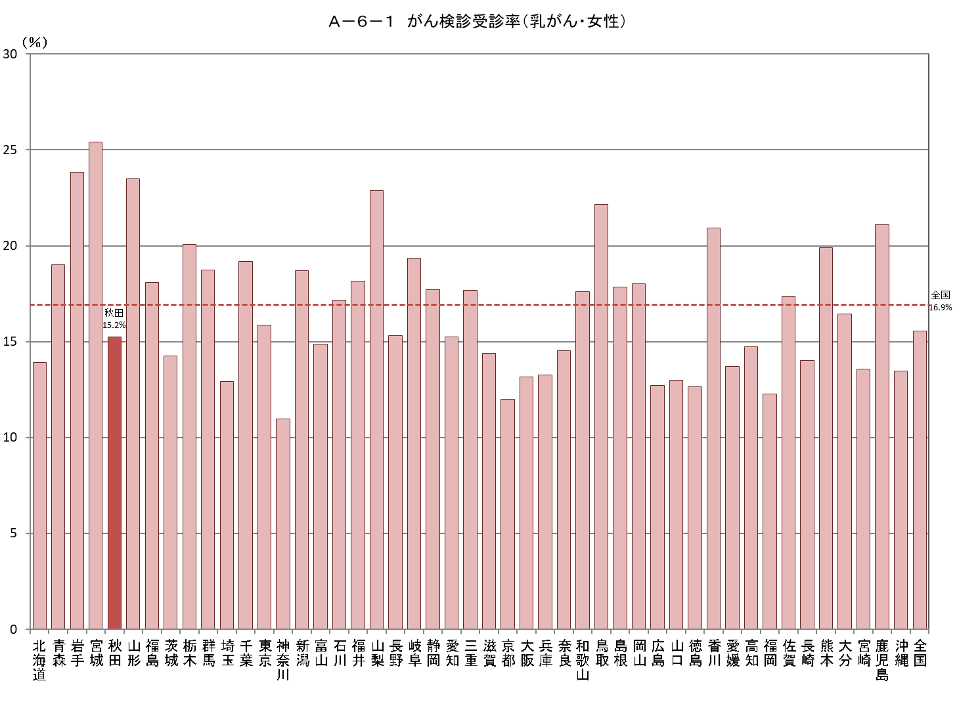
Ａ－６－１ がん検診受診率
【乳がん・女性】 |  |  |  |  |  |  |  |  |  |  |  | 厚生労働省地域保健・健康増進事業報告(健康増進編)都道府県別
 |  |  |  |  |  |  |  |  |  |  |  | ※年齢階級別が計数不詳の市区町村があるため、総数と年齢階級の計が一致しない場合があります
都道府県 | 対象者数（人） |  |  |  | 受診者数（人） |  |  |  |  |  |  | 受診率（％）
 |  | 40～49歳 | 50～59歳 | 60～69歳 |  | 令和２年度 | 令和元年度 | 連続 | 40～49歳 | 50～59歳 | 60～69歳
北海道 | 1,118,475 | 370,995 | 359,328 | 388,152 | 155,634 | 76,507 | 87,221 | 8,094 | 60,639 | 46,331 | 48,664 | 13.9
青森 | 270,924 | 82,211 | 87,296 | 101,417 | 51,471 | 24,800 | 28,305 | 1,634 | 15,771 | 14,775 | 20,925 | 19.0
岩手 | 247,018 | 77,270 | 78,044 | 91,704 | 58,899 | 28,194 | 33,298 | 2,593 | 17,521 | 16,936 | 24,442 | 23.8
宮城 | 463,531 | 162,633 | 143,414 | 157,484 | 117,833 | 56,504 | 62,719 | 1,390 | 37,099 | 33,025 | 47,709 | 25.4
秋田 | 204,714 | 59,952 | 63,018 | 81,744 | 31,215 | 14,427 | 20,070 | 3,282 | 10,504 | 8,727 | 11,984 | 15.2
山形 | 215,041 | 66,826 | 66,743 | 81,472 | 50,547 | 29,993 | 32,030 | 11,476 | 11,965 | 12,686 | 25,896 | 23.5
福島 | 376,631 | 117,868 | 117,861 | 140,902 | 68,184 | 32,639 | 38,556 | 3,011 | 19,434 | 18,678 | 30,072 | 18.1
茨城 | 575,628 | 197,963 | 181,908 | 195,757 | 82,057 | 34,160 | 50,370 | 2,473 | 31,806 | 23,761 | 26,490 | 14.3
栃木 | 391,182 | 135,161 | 122,692 | 133,329 | 78,452 | 45,125 | 59,027 | 25,700 | 25,744 | 21,461 | 31,247 | 20.1
群馬 | 387,239 | 135,194 | 124,725 | 127,320 | 72,543 | 35,670 | 48,503 | 11,630 | 25,487 | 22,627 | 24,429 | 18.7
埼玉 | 1,521,799 | 547,352 | 478,748 | 495,699 | 196,502 | 92,110 | 117,232 | 12,840 | 78,158 | 60,007 | 58,337 | 12.9
千葉 | 1,247,151 | 462,331 | 411,376 | 373,444 | 239,395 | 121,158 | 159,773 | 41,536 | 87,378 | 73,189 | 78,828 | 19.2
東京 | 2,739,302 | 1,108,210 | 938,402 | 692,690 | 434,387 | 210,528 | 233,345 | 9,486 | 184,254 | 145,267 | 104,866 | 15.9
神奈川 | 1,841,719 | 702,702 | 636,586 | 502,431 | 202,231 | 96,856 | 118,402 | 13,027 | 82,476 | 63,033 | 56,722 | 11.0
新潟 | 445,302 | 146,842 | 138,839 | 159,621 | 83,331 | 38,931 | 47,933 | 3,533 | 25,588 | 23,591 | 34,152 | 18.7
富山 | 207,158 | 72,519 | 65,908 | 68,731 | 30,801 | 15,195 | 21,805 | 6,199 | 9,769 | 8,584 | 12,448 | 14.9
石川 | 225,882 | 80,914 | 71,342 | 73,626 | 38,736 | 17,340 | 25,019 | 3,623 | 14,215 | 11,773 | 12,748 | 17.1
福井 | 153,629 | 51,300 | 50,144 | 52,185 | 27,884 | 12,015 | 16,160 | 291 | 10,045 | 8,193 | 9,646 | 18.2
山梨 | 165,354 | 54,003 | 55,351 | 56,000 | 37,800 | 20,044 | 25,081 | 7,325 | 10,927 | 11,218 | 15,655 | 22.9
長野 | 407,978 | 140,093 | 132,318 | 135,567 | 62,472 | 31,417 | 33,809 | 2,754 | 23,530 | 18,463 | 20,479 | 15.3
岐阜 | 402,630 | 138,667 | 131,115 | 132,848 | 77,972 | 39,952 | 51,843 | 13,823 | 28,760 | 23,806 | 25,406 | 19.4
静岡 | 723,476 | 249,649 | 236,938 | 236,889 | 128,109 | 60,875 | 70,789 | 3,555 | 46,688 | 38,395 | 43,026 | 17.7
愛知 | 1,449,029 | 554,279 | 479,228 | 415,522 | 221,050 | 113,156 | 132,175 | 24,281 | 90,292 | 68,876 | 61,882 | 15.3
三重 | 357,927 | 123,777 | 117,869 | 116,281 | 63,317 | 36,274 | 41,402 | 14,359 | 22,183 | 18,236 | 22,898 | 17.7
滋賀 | 279,254 | 103,882 | 88,980 | 86,392 | 40,162 | 16,958 | 23,596 | 392 | 15,998 | 11,167 | 12,997 | 14.4
京都 | 506,203 | 185,028 | 168,866 | 152,309 | 60,639 | 27,949 | 33,958 | 1,268 | 24,849 | 17,712 | 18,078 | 12.0
大阪 | 1,783,454 | 672,519 | 602,846 | 508,089 | 234,592 | 109,313 | 133,143 | 7,864 | 96,845 | 76,316 | 61,431 | 13.2
兵庫 | 1,133,779 | 403,721 | 383,041 | 347,017 | 150,278 | 70,825 | 82,548 | 3,095 | 61,416 | 47,604 | 41,258 | 13.3
奈良 | 280,305 | 95,357 | 93,050 | 91,898 | 40,718 | 18,259 | 23,275 | 816 | 14,719 | 12,096 | 13,903 | 14.5
和歌山 | 194,272 | 62,826 | 64,841 | 66,605 | 34,210 | 16,605 | 22,481 | 4,876 | 11,226 | 10,876 | 12,108 | 17.6
鳥取 | 109,990 | 36,264 | 33,797 | 39,929 | 24,391 | 11,636 | 13,708 | 953 | 7,475 | 6,887 | 10,029 | 22.2
島根 | 128,098 | 41,806 | 39,208 | 47,084 | 22,881 | 11,023 | 12,789 | 931 | 7,726 | 6,741 | 8,414 | 17.9
岡山 | 364,393 | 130,684 | 114,428 | 119,281 | 65,652 | 38,053 | 43,829 | 16,230 | 25,258 | 18,141 | 22,253 | 18.0
広島 | 558,513 | 203,249 | 173,779 | 181,485 | 71,009 | 36,344 | 44,297 | 9,632 | 28,571 | 18,102 | 24,336 | 12.7
山口 | 266,711 | 88,033 | 83,535 | 95,143 | 34,600 | 16,010 | 19,117 | 527 | 12,508 | 10,066 | 12,026 | 13.0
徳島 | 151,078 | 49,309 | 47,021 | 54,748 | 19,099 | 9,473 | 10,290 | 664 | 6,974 | 5,295 | 6,830 | 12.6
香川 | 192,671 | 68,642 | 58,643 | 65,386 | 40,289 | 19,426 | 23,080 | 2,217 | 15,140 | 11,603 | 13,546 | 20.9
愛媛 | 277,393 | 91,176 | 87,580 | 98,637 | 38,015 | 19,341 | 23,824 | 5,150 | 13,088 | 9,145 | 15,782 | 13.7
高知 | 141,536 | 46,355 | 44,344 | 50,837 | 20,841 | 9,832 | 11,250 | 241 | 7,244 | 5,580 | 8,017 | 14.7
福岡 | 1,022,860 | 369,149 | 321,448 | 332,263 | 125,453 | 61,230 | 74,136 | 9,913 | 50,349 | 32,329 | 42,775 | 12.3
佐賀 | 164,410 | 53,130 | 50,952 | 60,328 | 28,559 | 15,144 | 18,263 | 4,848 | 8,856 | 7,484 | 12,219 | 17.4
長崎 | 273,956 | 84,478 | 87,159 | 102,319 | 38,395 | 18,399 | 24,153 | 4,157 | 12,313 | 11,189 | 14,893 | 14.0
熊本 | 349,631 | 112,660 | 109,697 | 127,274 | 69,580 | 40,836 | 45,153 | 16,409 | 23,255 | 20,467 | 25,858 | 19.9
大分 | 228,558 | 74,936 | 69,956 | 83,666 | 37,556 | 20,422 | 22,795 | 5,661 | 12,189 | 9,517 | 15,850 | 16.4
宮崎 | 223,458 | 70,645 | 67,228 | 85,585 | 30,327 | 15,729 | 16,530 | 1,932 | 9,986 | 8,264 | 12,077 | 13.6
鹿児島 | 329,042 | 102,527 | 101,580 | 124,935 | 69,416 | 43,725 | 44,674 | 18,983 | 22,685 | 18,263 | 28,468 | 21.1
沖縄 | 284,075 | 103,392 | 89,816 | 90,867 | 38,273 | 17,565 | 22,992 | 2,284 | 13,348 | 10,685 | 14,240 | 13.5
全国 | 25,382,359 | 9,088,479 | 8,270,988 | 8,022,892 | 3,945,757 | 1,947,967 | 2,344,748 | 346,958 | 1,472,251 | 1,177,167 | 1,296,339 | 15.5

